GPCho_180-240
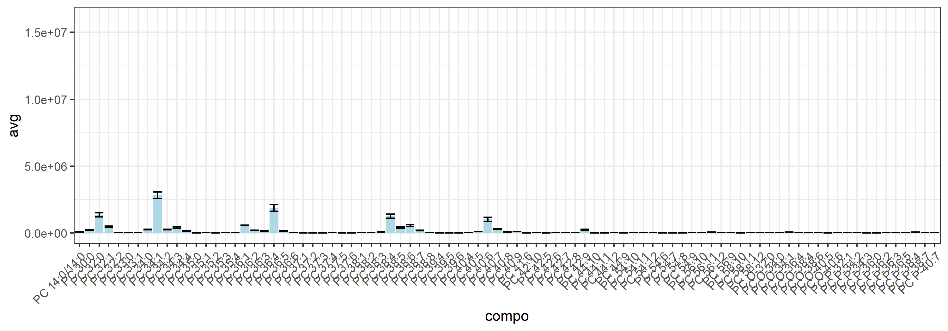
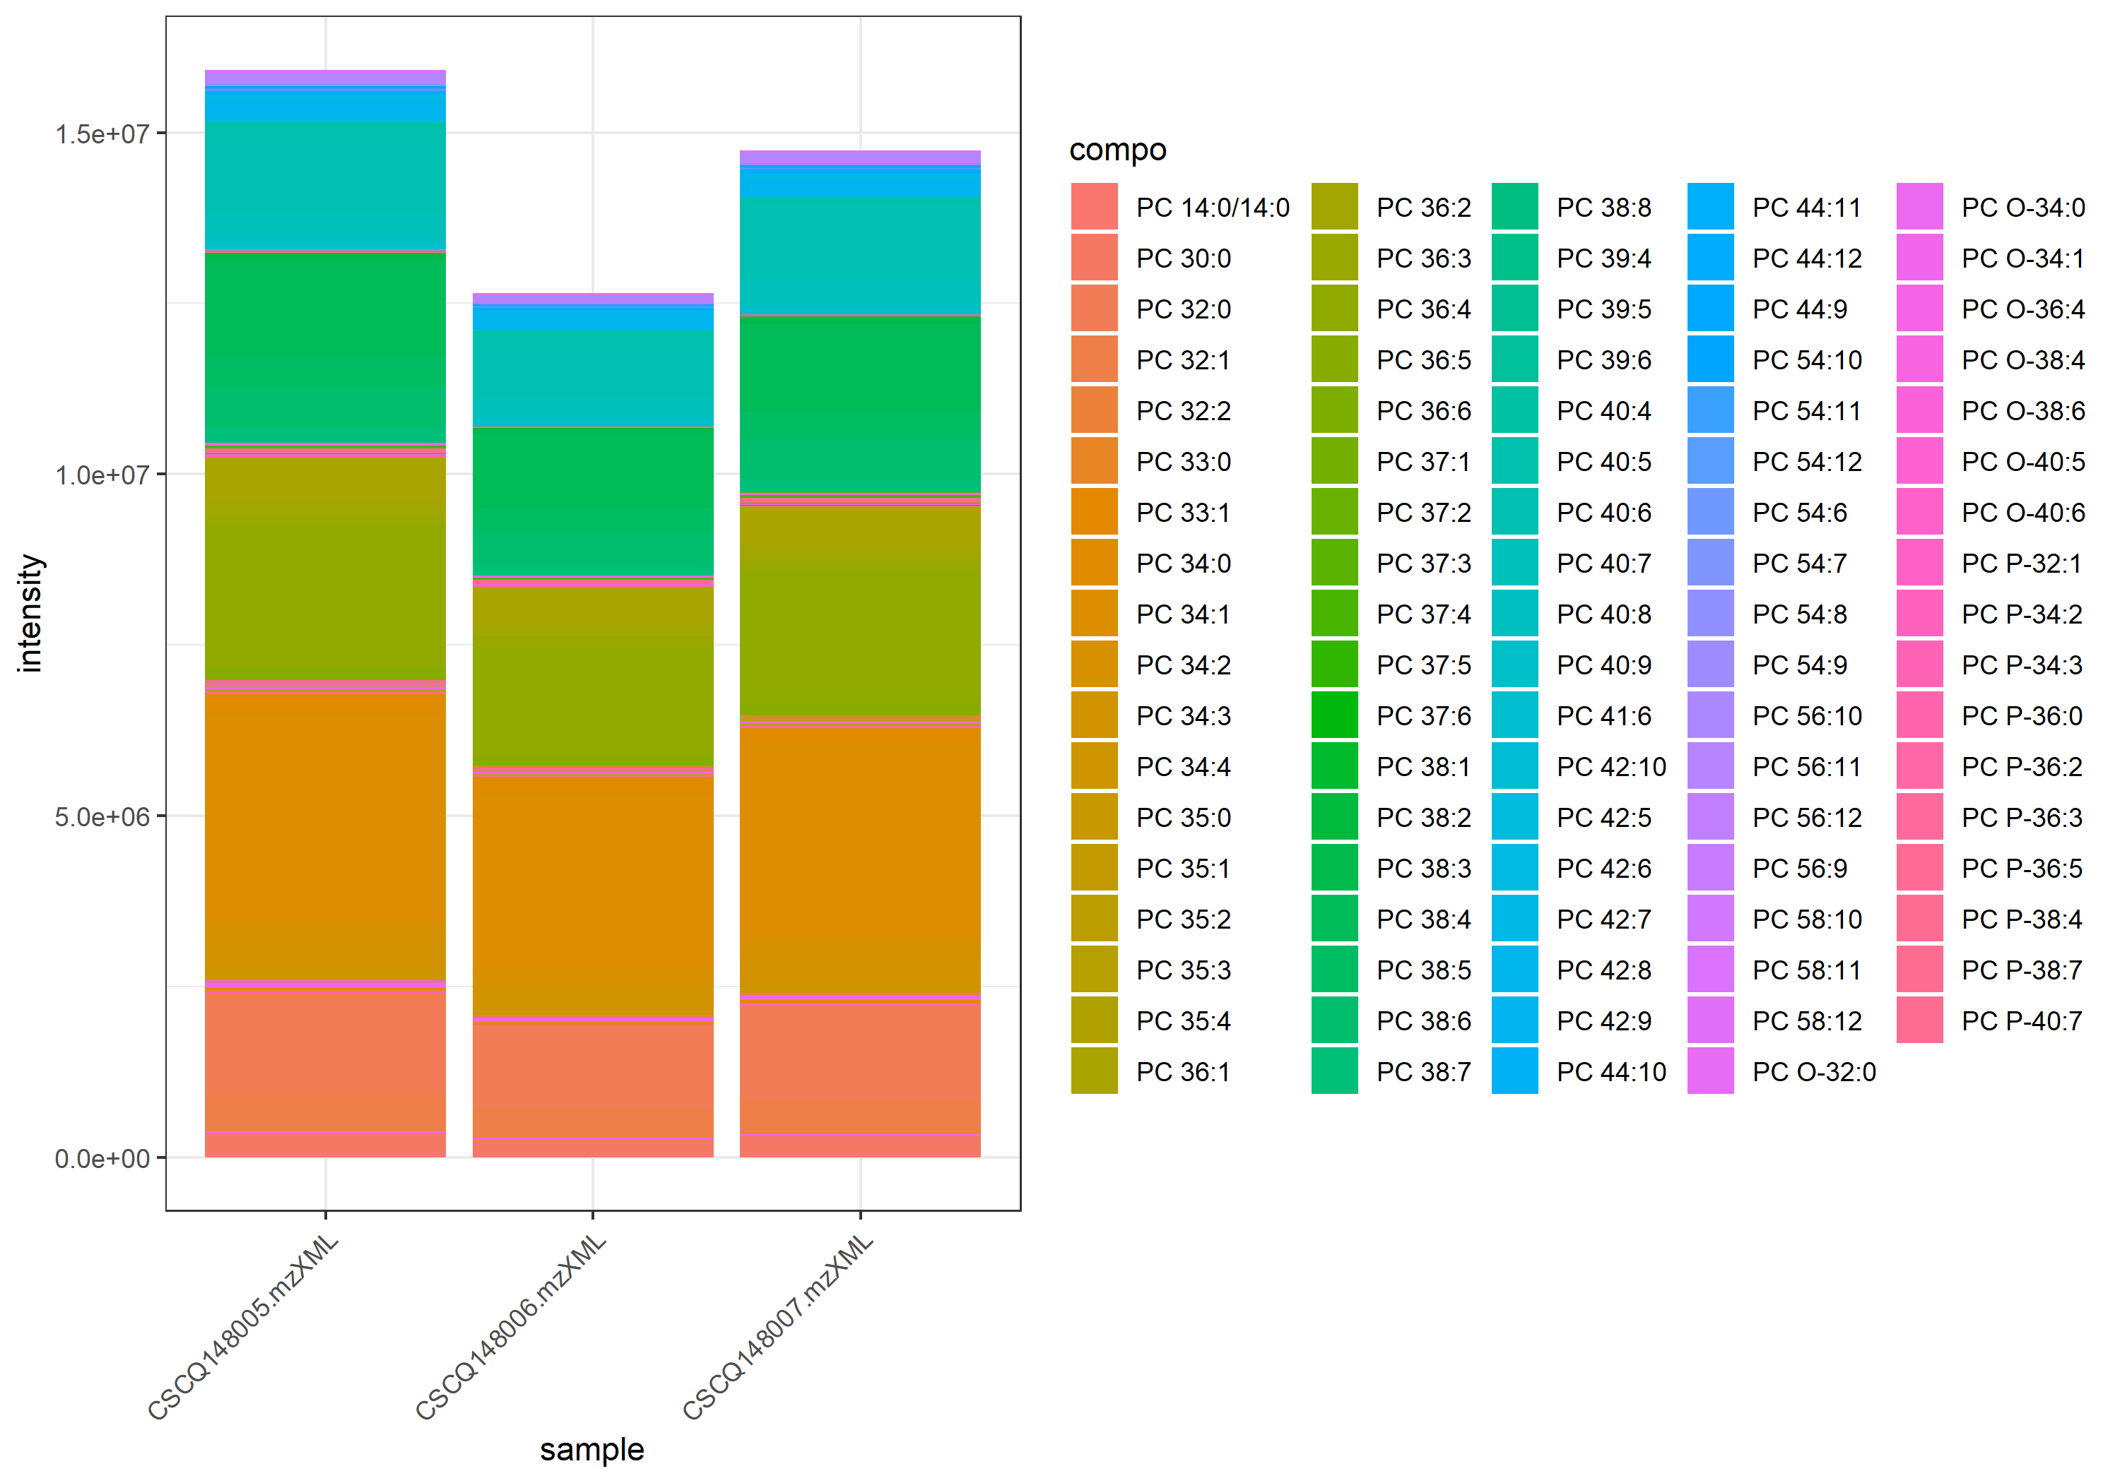
name | class | compo | mz | avg | nNA | sd | CV | std | CSCQ148005.mzXML | CSCQ148006.mzXML | CSCQ148007.mzXML
sum |  |  |  | 14433802.12 | 0 | 1650380.8389 | 11.434137902 |  | 15912542.322 | 12653397.69 | 14735466.349
C36H73NO8P | GPCho | PC 14:0/14:0 | 678.5068 | 79027.990926 | 0 | 10534.681953 | 13.330317308 | yes | 88287.849275 | 67566.459351 | 81229.664153
C38H76NO8P | GPCho | PC 30:0 | 706.5381 | 217191.38202 | 0 | 31113.405105 | 14.325340543 | no | 246429.14381 | 184491.87776 | 220653.12451
C40H80NO7P | GPCho | PC P-32:1 | 718.5745 | 17786.310213 | 0 | 2774.095298 | 15.596800375 | no | 20516.560679 | 14970.356245 | 17872.013715
C40H82NO7P | GPCho | PC O-32:0 | 720.5902 | 19392.857342 | 0 | 2262.5772296 | 11.667064784 | no | 20894.205161 | 16790.502638 | 20493.864227
C40H76NO8P | GPCho | PC 32:2 | 730.5381 | 32187.720322 | 0 | 2907.0462955 | 9.0315383208 | no | 35095.689773 | 29281.598062 | 32185.873132
C40H78NO8P | GPCho | PC 32:1 | 732.5538 | 460650.36763 | 0 | 47881.214408 | 10.3942638 | no | 505276.55985 | 410070.89717 | 466603.64586
C40H80NO8P | GPCho | PC 32:0 | 734.5694 | 1354478.9405 | 0 | 147471.89681 | 10.887721647 | no | 1482897.4573 | 1193421.9988 | 1387117.3654
C42H80NO7P | GPCho | PC P-34:3 | 742.5745 | 3998.069058 | 0 | 870.42945037 | 21.771246013 | no | 4774.952858 | 3057.3716926 | 4161.8826233
C42H82NO7P | GPCho | PC P-34:2 | 744.5902 | 23161.793112 | 0 | 2554.559832 | 11.029197177 | no | 25563.135623 | 20477.564798 | 23444.678916
C41H80NO8P | GPCho | PC 33:1 | 746.5694 | 48184.604094 | 0 | 4406.9404179 | 9.1459512862 | no | 50351.049379 | 43113.774404 | 51088.988499
C42H84NO7P | GPCho | PC O-34:1 | 746.6058 | 66966.707511 | 0 | 7153.0937722 | 10.681567062 | no | 74170.384364 | 59865.293345 | 66864.444825
C41H82NO8P | GPCho | PC 33:0 | 748.5851 | 24850.611249 | 0 | 2786.7337982 | 11.21394468 | no | 27832.675294 | 22312.50913 | 24406.649324
C42H86NO7P | GPCho | PC O-34:0 | 748.6215 | 10735.23394 | 0 | 1128.7276297 | 10.51423412 | no | 11827.398108 | 9573.1898969 | 10805.113815
C42H76NO8P | GPCho | PC 34:4 | 754.5381 | 140817.74548 | 0 | 19677.957208 | 13.974060685 | no | 157067.30308 | 118938.47984 | 146447.45352
C42H78NO8P | GPCho | PC 34:3 | 756.5538 | 383409.63017 | 0 | 51864.142955 | 13.527084057 | no | 429501.8035 | 327249.75494 | 393477.33205
C42H80NO8P | GPCho | PC 34:2 | 758.5694 | 258221.45295 | 0 | 23716.024203 | 9.1843740836 | no | 282684.96338 | 235331.25991 | 256648.13555
C42H82NO8P | GPCho | PC 34:1 | 760.5851 | 2816373.9558 | 0 | 237810.32944 | 8.4438477691 | no | 3036115.086 | 2563888.0705 | 2849118.7111
C42H84NO8P | GPCho | PC 34:0 | 762.6007 | 251530.60569 | 0 | 24015.913496 | 9.5479090626 | no | 278565.80135 | 243359.75902 | 232666.25671
C44H80NO7P | GPCho | PC P-36:5 | 766.5745 | 39765.935639 | 0 | 5200.0709792 | 13.076697167 | no | 44577.880683 | 34249.556896 | 40470.369337
C43H78NO8P | GPCho | PC 35:4 | 768.5538 | 19804.088037 | 0 | 3655.3412596 | 18.457508636 | no | 22698.331395 | 15696.320522 | 21017.612193
C44H82NO7P | GPCho | PC O-36:4 | 768.5902 | 40676.58735 | 0 | 4676.5876223 | 11.497000921 | no | 44923.845531 | 35664.867152 | 41441.049367
C43H80NO8P | GPCho | PC 35:3 | 770.5694 | 12123.198308 | 0 | 1296.9650477 | 10.69820863 | no | 13240.752868 | 10701.04267 | 12427.799387
C44H84NO7P | GPCho | PC P-36:3 | 770.6058 | 15476.328533 | 0 | 2187.8646983 | 14.136845788 | no | 17160.901599 | 13003.578223 | 16264.505776
C43H82NO8P | GPCho | PC 35:2 | 772.5851 | 5640.956287 | 0 | 145.01696117 | 2.5707868274 | no | 5770.5864118 | 5484.3428472 | 5667.939602
C44H86NO7P | GPCho | PC P-36:2 | 772.6215 | 22916.023583 | 0 | 1300.1675022 | 5.6736174034 | no | 23939.262824 | 21452.998883 | 23355.809042
C43H84NO8P | GPCho | PC 35:1 | 774.6007 | 26067.329281 | 0 | 1122.3943778 | 4.3057513323 | no | 26724.71391 | 24771.345269 | 26705.928663
C44H88NO7P | GPCho | PC P-36:0 | 774.6371 | 5977.0217589 | 0 | 375.27997695 | 6.2787119086 | no | 5786.7393299 | 5734.9990532 | 6409.3268934
C43H86NO8P | GPCho | PC 35:0 | 776.6164 | 1377.8217815 | 0 | 278.28718095 | 20.197618058 | no | 1626.8658491 | 1077.4403027 | 1429.1591928
C44H76NO8P | GPCho | PC 36:6 | 778.5381 | 19867.271847 | 0 | 1508.4442322 | 7.5926088079 | no | 21448.21241 | 18443.655291 | 19709.94784
C44H78NO8P | GPCho | PC 36:5 | 780.5538 | 153000.56175 | 0 | 22209.496773 | 14.515957666 | no | 172570.69364 | 128862.12685 | 157568.86475
C44H80NO8P | GPCho | PC 36:4 | 782.5694 | 1867366.488 | 0 | 246696.58814 | 13.210935814 | no | 2067013.8105 | 1591574.3166 | 1943511.3369
C44H82NO8P | GPCho | PC 36:3 | 784.5851 | 159850.2994 | 0 | 14250.266308 | 8.9147573458 | no | 176051.46602 | 154242.05234 | 149257.37985
C44H84NO8P | GPCho | PC 36:2 | 786.6007 | 204925.4496 | 0 | 15155.490707 | 7.395611788 | no | 220051.20387 | 189740.39647 | 204984.74844
C44H86NO8P | GPCho | PC 36:1 | 788.6164 | 564052.33473 | 0 | 31865.133933 | 5.6493222297 | no | 593627.36677 | 530307.63352 | 568222.00389
C46H80NO7P | GPCho | PC P-38:7 | 790.5745 | 18482.416859 | 0 | 1961.5631416 | 10.613131154 | no | 20626.012492 | 16776.995906 | 18044.242178
C45H78NO8P | GPCho | PC 37:6 | 792.5538 | 2201.8770427 | 0 | 278.44513105 | 12.645807447 | no | 2498.476625 | 1946.0914067 | 2161.0630964
C46H82NO7P | GPCho | PC O-38:6 | 792.5902 | 27169.324361 | 0 | 4510.7017268 | 16.602185858 | no | 31540.508501 | 22530.980372 | 27436.48421
C45H80NO8P | GPCho | PC 37:5 | 794.5694 | 9480.1709911 | 0 | 1417.4953865 | 14.952213286 | no | 9971.5031731 | 7882.3815012 | 10586.628299
C46H84NO7P | GPCho | PC P-38:4 | 794.6058 | 68768.926482 | 0 | 9437.2352937 | 13.723109806 | no | 77749.315988 | 58933.092082 | 69624.371377
C45H82NO8P | GPCho | PC 37:4 | 796.5851 | 37902.601709 | 0 | 4397.0991772 | 11.601048421 | no | 41526.605627 | 33010.919917 | 39170.279585
C46H86NO7P | GPCho | PC O-38:4 | 796.6215 | 34730.435073 | 0 | 4520.4134635 | 13.015712167 | no | 38179.788732 | 29613.029639 | 36398.486849
C45H84NO8P | GPCho | PC 37:3 | 798.6007 | 1198.1447931 | 0 | 598.66135342 | 49.965693366 | no | 1264.0399427 | 569.26199701 | 1761.1324397
C45H86NO8P | GPCho | PC 37:2 | 800.6164 | 579.01796159 | 0 | 214.61505158 | 37.065353031 | no | 813.52936589 | 392.38703832 | 531.13748057
C46H76NO8P | GPCho | PC 38:8 | 802.5381 | 13271.920469 | 0 | 1806.6391047 | 13.612491944 | no | 15320.712242 | 11907.254016 | 12587.795149
C45H88NO8P | GPCho | PC 37:1 | 802.632 | 454.16991337 | 0 | 90.383501341 | 19.900812159 | no | 555.92685694 | 383.20859715 | 423.37428602
C46H78NO8P | GPCho | PC 38:7 | 804.5538 | 195320.98318 | 0 | 22674.858853 | 11.609023508 | no | 212775.62081 | 169692.45308 | 203494.87566
C46H80NO8P | GPCho | PC 38:6 | 806.5694 | 530993.59916 | 0 | 69548.2631 | 13.097759222 | no | 590521.01367 | 454546.63911 | 547913.1447
C46H82NO8P | GPCho | PC 38:5 | 808.5851 | 399302.97427 | 0 | 49234.361149 | 12.330076238 | no | 442954.5111 | 345934.69776 | 409019.71395
C46H84NO8P | GPCho | PC 38:4 | 810.6007 | 1259169.3631 | 0 | 160812.19302 | 12.771291753 | no | 1400628.4208 | 1084264.2005 | 1292615.468
C46H86NO8P | GPCho | PC 38:3 | 812.6164 | 76222.664783 | 0 | 7098.4643424 | 9.3128000216 | no | 80980.987125 | 68063.627109 | 79623.380114
C46H88NO8P | GPCho | PC 38:2 | 814.632 | 18272.616183 | 0 | 1482.2262427 | 8.1117352213 | no | 19941.955272 | 17110.87648 | 17765.016797
C46H90NO8P | GPCho | PC 38:1 | 816.6477 | 9845.3284126 | 0 | 1110.4394044 | 11.278845741 | no | 10998.932152 | 8783.784879 | 9753.2682073
C48H84NO7P | GPCho | PC P-40:7 | 818.6058 | 18705.214273 | 0 | 2263.948887 | 12.103303678 | no | 20945.420451 | 16418.247107 | 18751.975259
C47H82NO8P | GPCho | PC 39:6 | 820.5851 | 9332.3383624 | 0 | 1567.4606786 | 16.796012079 | no | 10062.232631 | 7533.0364091 | 10401.746047
C48H86NO7P | GPCho | PC O-40:6 | 820.6215 | 9723.4530459 | 0 | 1505.4147816 | 15.48230628 | no | 10977.542587 | 8053.9504912 | 10138.86606
C47H84NO8P | GPCho | PC 39:5 | 822.6007 | 3824.2661665 | 0 | 712.16489366 | 18.622262747 | no | 4207.3557786 | 3002.5542417 | 4262.8884793
C48H88NO7P | GPCho | PC O-40:5 | 822.6371 | 4786.1307593 | 0 | 506.29510002 | 10.578380021 | no | 5216.1159997 | 4228.1086242 | 4914.1676539
C47H86NO8P | GPCho | PC 39:4 | 824.6164 | 2406.9397074 | 0 | 346.11487231 | 14.379872967 | no | 2488.155117 | 2027.4388811 | 2705.225124
C48H78NO8P | GPCho | PC 40:9 | 828.5538 | 103167.51972 | 0 | 16052.728113 | 15.559866281 | no | 116010.96584 | 85171.061295 | 108320.53202
C48H80NO8P | GPCho | PC 40:8 | 830.5694 | 73305.303769 | 0 | 10952.672867 | 14.941173835 | no | 81557.425009 | 60879.368801 | 77479.117498
C48H82NO8P | GPCho | PC 40:7 | 832.5851 | 294761.7055 | 0 | 42179.559091 | 14.309714696 | no | 330885.27142 | 248408.02981 | 304991.81527
C48H84NO8P | GPCho | PC 40:6 | 834.6007 | 1023415.1055 | 0 | 162660.6733 | 15.893909755 | no | 1177255.1927 | 853176.17149 | 1039813.9524
C48H86NO8P | GPCho | PC 40:5 | 836.6164 | 94144.901466 | 0 | 8960.3450819 | 9.5176105582 | no | 97108.513223 | 84078.193841 | 101247.99733
C48H88NO8P | GPCho | PC 40:4 | 838.632 | 44981.069842 | 0 | 6213.9363098 | 13.814558728 | no | 50949.716543 | 38547.913808 | 45445.579175
C49H86NO8P | GPCho | PC 41:6 | 848.6164 | 1428.271066 | 0 | 407.3685779 | 28.521797269 | no | 1817.013525 | 1004.5341161 | 1463.265557
C50H80NO8P | GPCho | PC 42:10 | 854.5694 | 36082.316854 | 0 | 6156.5585013 | 17.06253655 | no | 42102.612679 | 29797.990996 | 36346.346886
C50H82NO8P | GPCho | PC 42:9 | 856.5851 | 237174.21026 | 0 | 35878.792661 | 15.127611313 | no | 269204.47437 | 198403.10319 | 243915.05322
C50H84NO8P | GPCho | PC 42:8 | 858.6007 | 21509.624696 | 0 | 4382.356831 | 20.373934427 | no | 25108.271752 | 16629.33445 | 22791.267887
C50H86NO8P | GPCho | PC 42:7 | 860.6164 | 35024.647224 | 0 | 4903.3358376 | 13.999672305 | no | 39048.372544 | 29563.157302 | 36462.411827
C50H88NO8P | GPCho | PC 42:6 | 862.632 | 19866.799443 | 0 | 2838.2562706 | 14.286429371 | no | 22573.506888 | 16913.133325 | 20113.758115
C50H90NO8P | GPCho | PC 42:5 | 864.6477 | 7675.5224491 | 0 | 1383.2153264 | 18.021122804 | no | 8854.4636306 | 6152.8541798 | 8019.2495368
C52H80NO8P | GPCho | PC 44:12 | 878.5694 | 25448.865424 | 0 | 3746.9368824 | 14.723394619 | no | 28627.311534 | 21317.468842 | 26401.815898
C52H82NO8P | GPCho | PC 44:11 | 880.5851 | 9582.3309033 | 0 | 2166.3743161 | 22.608009868 | no | 11126.041081 | 7105.8066843 | 10515.144945
C52H84NO8P | GPCho | PC 44:10 | 882.6007 | 9120.8753092 | 0 | 1592.7516298 | 17.46270589 | no | 10436.771336 | 7350.1959765 | 9575.6586148
C52H86NO8P | GPCho | PC 44:9 | 884.6164 | 6494.6486769 | 0 | 1041.5516933 | 16.037075216 | no | 7503.8600433 | 5423.5191696 | 6556.5668178
C62H100NO8P | GPCho | PC 54:12 | 1018.7259 | 18079.842648 | 0 | 2415.7182408 | 13.361389741 | no | 19907.232452 | 15340.995836 | 18991.299657
C62H102NO8P | GPCho | PC 54:11 | 1020.7416 | 20362.116576 | 0 | 2758.2851986 | 13.546161512 | no | 22589.900075 | 17276.963112 | 21219.486541
C62H104NO8P | GPCho | PC 54:10 | 1022.7572 | 23601.829979 | 0 | 3977.2583091 | 16.851482757 | no | 26901.962061 | 19185.822897 | 24717.704978
C62H106NO8P | GPCho | PC 54:9 | 1024.7729 | 14335.183059 | 0 | 1917.6138396 | 13.3769749 | no | 15807.318646 | 12166.685355 | 15031.545176
C62H108NO8P | GPCho | PC 54:8 | 1026.7885 | 6440.8225869 | 0 | 1028.4300272 | 15.967370834 | no | 7355.6057229 | 5327.6511919 | 6639.2108459
C62H110NO8P | GPCho | PC 54:7 | 1028.8042 | 5044.2131562 | 0 | 836.58436653 | 16.585032008 | no | 5527.8315112 | 4078.2089999 | 5526.5989576
C62H112NO8P | GPCho | PC 54:6 | 1030.8198 | 2623.2204574 | 0 | 360.71139521 | 13.750708378 | no | 3039.3740269 | 2430.1391921 | 2400.1481533
C64H104NO8P | GPCho | PC 56:12 | 1046.7572 | 37899.983005 | 0 | 5894.5252845 | 15.552844136 | no | 42266.546116 | 31195.056475 | 40238.346424
C64H106NO8P | GPCho | PC 56:11 | 1048.7729 | 64042.91819 | 0 | 9924.097154 | 15.49601023 | no | 72553.038866 | 53141.724474 | 66433.991229
C64H108NO8P | GPCho | PC 56:10 | 1050.7885 | 35662.092638 | 0 | 5581.197936 | 15.650225556 | no | 40380.645366 | 29501.340835 | 37104.291713
C64H110NO8P | GPCho | PC 56:9 | 1052.8 | 9930.5245527 | 0 | 1594.5642619 | 16.057200739 | no | 11197.737766 | 8140.0846869 | 10453.751205
C66H108NO8P | GPCho | PC 58:12 | 1074.7885 | 18017.27964 | 0 | 2675.3538982 | 14.84882264 | no | 20309.606065 | 15077.67054 | 18664.562313
C66H110NO8P | GPCho | PC 58:11 | 1076.8042 | 11011.152929 | 0 | 1747.2880471 | 15.868347832 | no | 12683.461667 | 9197.4745787 | 11152.522542
C66H112NO8P | GPCho | PC 58:10 | 1078.8198 | 3568.6715773 | 0 | 501.70350602 | 14.058550784 | no | 4042.94191 | 3043.4268023 | 3619.6460196

GPEtn_Pos_120-162
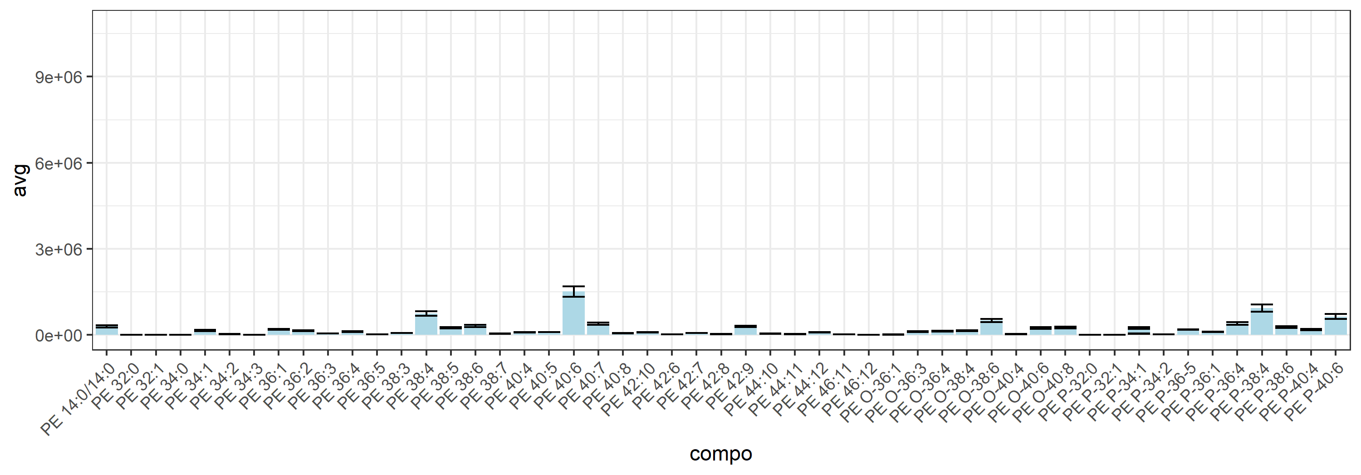
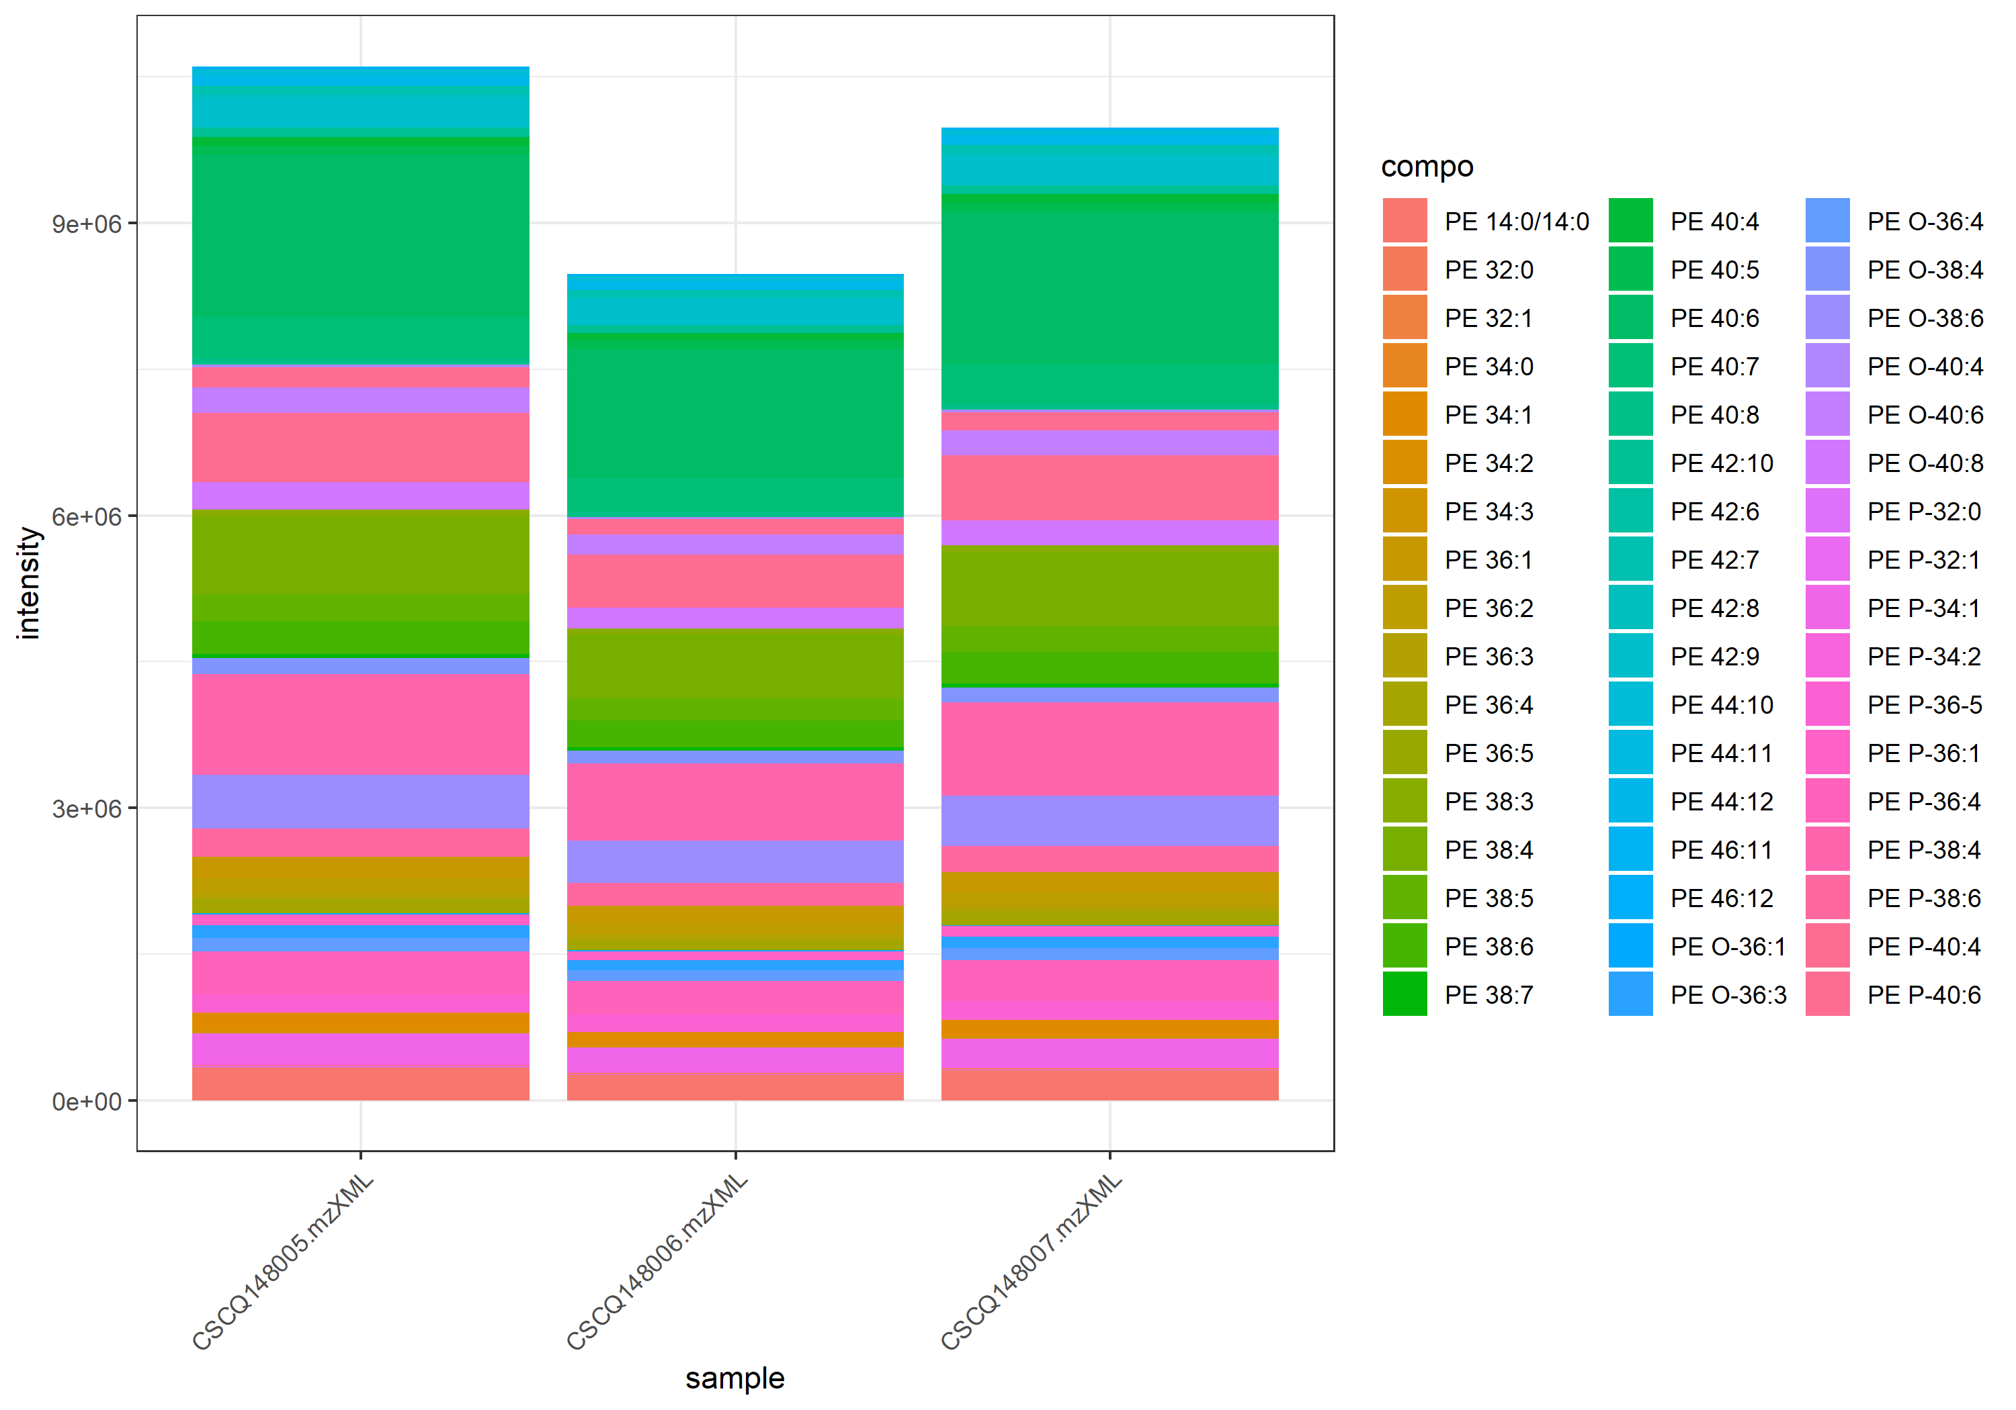
name | class | compo | mz | avg | nNA | sd | CV | std | CSCQ148005.mzXML | CSCQ148006.mzXML | CSCQ148007.mzXML
sum |  |  |  | 9686262.1904 | 0 | 1094033.554 | 11.294692757 |  | 10603426.011 | 8475339.0598 | 9980021.5001
C33H67NO8P | GPEtn_Pos | PE 14:0/14:0 | 636.4599 | 298570.14964 | 0 | 37178.325542 | 12.452124094 | yes | 332553.77619 | 258861.32215 | 304295.35059
C37H72NO7P | GPEtn_Pos | PE P-32:1 | 674.5119 | 4194.8136941 | 0 | 547.92760569 | 13.062024816 | no | 4715.5883073 | 3623.2672437 | 4245.5855313
C37H74NO7P | GPEtn_Pos | PE P-32:0 | 676.5275 | 7069.9919522 | 0 | 779.85710162 | 11.030523187 | no | 7765.6329516 | 6226.9545314 | 7217.3883735
C37H72NO8P | GPEtn_Pos | PE 32:1 | 690.5068 | 6389.0057652 | 0 | 752.58658238 | 11.779400583 | no | 7086.2675657 | 5591.2022365 | 6489.5474935
C37H74NO8P | GPEtn_Pos | PE 32:0 | 692.5224 | 5258.4399855 | 0 | 665.80773419 | 12.66169693 | no | 5734.1198196 | 4497.5355786 | 5543.6645581
C39H74NO7P | GPEtn_Pos | PE P-34:2 | 700.5275 | 13367.440661 | 0 | 1635.5103083 | 12.235029501 | no | 14737.33196 | 11556.687595 | 13808.302428
C39H76NO7P | GPEtn_Pos | PE P-34:1 | 702.5432 | 239805.14611 | 0 | 28663.699618 | 11.952912639 | no | 266109.82753 | 209255.80918 | 244049.80163
C39H78NO7P | GPEtn_Pos | PE P-34:1 | 704.5588 | 44000.802027 | 0 | 5203.8105651 | 11.826626619 | no | 48429.378512 | 38269.351983 | 45303.675584
C39H72NO8P | GPEtn_Pos | PE 34:3 | 714.5068 | 4247.6625534 | 0 | 693.12380626 | 16.31777001 | no | 4685.7654389 | 3448.5507629 | 4608.6714586
C39H74NO8P | GPEtn_Pos | PE 34:2 | 716.5224 | 24776.622116 | 0 | 3211.0355456 | 12.959940748 | no | 27718.175503 | 21351.057191 | 25260.633652
C39H76NO8P | GPEtn_Pos | PE 34:1 | 718.5381 | 154668.02999 | 0 | 21774.730603 | 14.078365519 | no | 172751.15219 | 130497.37733 | 160755.56046
C39H78NO8P | GPEtn_Pos | PE 34:0 | 720.5537 | 5491.9487006 | 0 | 525.57563368 | 9.5699297704 | no | 6084.5845252 | 5308.8422333 | 5082.4193434
C41H72NO7P | GPEtn_Pos | PE P-36-5 | 722.5119 | 185022.21015 | 0 | 6128.5495559 | 3.3123318282 | no | 185462.8444 | 178685.23537 | 190918.55066
C41H74NO7P | GPEtn_Pos | PE P-36:4 | 724.5275 | 402725.45843 | 0 | 48160.256377 | 11.958582545 | no | 442087.23702 | 349024.01529 | 417065.12299
C41H76NO7P | GPEtn_Pos | PE O-36:4 | 726.5432 | 123690.26197 | 0 | 15510.40117 | 12.539710826 | no | 138740.50092 | 107757.3916 | 124572.89339
C41H78NO7P | GPEtn_Pos | PE O-36:3 | 728.5588 | 117062.23785 | 0 | 13179.554235 | 11.258587292 | no | 128483.01921 | 102641.2235 | 120062.47085
C41H80NO7P | GPEtn_Pos | PE P-36:1 | 730.5745 | 104268.32372 | 0 | 11777.906595 | 11.295766705 | no | 113991.90958 | 91171.969949 | 107641.09164
C41H82NO7P | GPEtn_Pos | PE O-36:1 | 732.5901 | 10260.4536 | 0 | 1410.5541297 | 13.747483148 | no | 11483.038098 | 8717.1590384 | 10581.163665
C41H72NO8P | GPEtn_Pos | PE 36:5 | 738.5068 | 17993.18248 | 0 | 2294.9470482 | 12.754536618 | no | 19989.705791 | 15485.880416 | 18503.961234
C41H74NO8P | GPEtn_Pos | PE 36:4 | 740.5224 | 117380.60563 | 0 | 15385.303936 | 13.107194202 | no | 130374.26092 | 100391.81588 | 121375.74008
C41H76NO8P | GPEtn_Pos | PE 36:3 | 742.5381 | 52073.593341 | 0 | 5582.2874074 | 10.719996546 | no | 56761.470895 | 45898.233714 | 53561.075413
C41H78NO8P | GPEtn_Pos | PE 36:2 | 744.5537 | 143764.3856 | 0 | 18046.838697 | 12.553066339 | no | 159634.30922 | 124133.37616 | 147525.47142
C41H80NO8P | GPEtn_Pos | PE 36:1 | 746.5694 | 192376.40264 | 0 | 20183.454093 | 10.491647529 | no | 209702.36524 | 170214.15899 | 197212.68369
C43H74NO7P | GPEtn_Pos | PE P-38:6 | 748.5275 | 265278.96138 | 0 | 29497.69143 | 11.119498989 | no | 291591.2801 | 233391.53905 | 270854.06499
C43H76NO7P | GPEtn_Pos | PE O-38:6 | 750.5432 | 502792.87098 | 0 | 59319.201851 | 11.797940121 | no | 554369.14789 | 437970.34444 | 516039.12061
C43H78NO7P | GPEtn_Pos | PE P-38:4 | 752.5588 | 927218.91485 | 0 | 125133.13006 | 13.495532506 | no | 1033245.6378 | 789193.49099 | 959217.6157
C43H80NO7P | GPEtn_Pos | PE O-38:4 | 754.5745 | 149362.5468 | 0 | 14606.120431 | 9.7789711969 | no | 161358.48445 | 133097.54998 | 153631.60597
C43H72NO8P | GPEtn_Pos | PE 38:7 | 762.5068 | 38924.024489 | 0 | 4472.5500202 | 11.490461428 | no | 43280.014665 | 34343.381722 | 39148.67708
C43H74NO8P | GPEtn_Pos | PE 38:6 | 764.5224 | 312459.60918 | 0 | 33971.466489 | 10.872274525 | no | 338960.06126 | 274162.32613 | 324256.44017
C43H76NO8P | GPEtn_Pos | PE 38:5 | 766.5381 | 248864.93513 | 0 | 23066.330812 | 9.2686142382 | no | 264594.19384 | 222385.83742 | 259614.77415
C43H78NO8P | GPEtn_Pos | PE 38:4 | 768.5537 | 745881.08005 | 0 | 74705.694191 | 10.015764736 | no | 807531.5176 | 662803.0297 | 767308.69284
C43H80NO8P | GPEtn_Pos | PE 38:3 | 770.5694 | 64672.847098 | 0 | 6215.8238963 | 9.6111802328 | no | 69328.971419 | 57614.367785 | 67075.202091
C45H76NO7P | GPEtn_Pos | PE O-40:8 | 774.5432 | 252234.05757 | 0 | 31977.947947 | 12.677886664 | no | 280346.58281 | 217444.88395 | 258910.70594
C45H78NO7P | GPEtn_Pos | PE P-40:6 | 776.5588 | 637838.62115 | 0 | 87343.249753 | 13.693628272 | no | 709154.12497 | 540419.89885 | 663941.83963
C45H80NO7P | GPEtn_Pos | PE O-40:6 | 778.5745 | 242862.36091 | 0 | 28042.731111 | 11.546758833 | no | 264711.68937 | 211241.08095 | 252634.31241
C45H82NO7P | GPEtn_Pos | PE P-40:4 | 780.5901 | 182803.6451 | 0 | 26276.855423 | 14.374360757 | no | 205087.59967 | 153827.93132 | 189495.40431
C45H84NO7P | GPEtn_Pos | PE O-40:4 | 782.6058 | 26041.217249 | 0 | 2702.3674247 | 10.377269998 | no | 28171.194154 | 23001.339309 | 26951.118283
C45H74NO8P | GPEtn_Pos | PE 40:8 | 788.5224 | 62663.614946 | 0 | 5517.0302422 | 8.8042004072 | no | 67358.911885 | 56587.258566 | 64044.674387
C45H76NO8P | GPEtn_Pos | PE 40:7 | 790.5381 | 387929.47813 | 0 | 39112.107506 | 10.082272606 | no | 420254.59082 | 344452.59824 | 399081.24533
C45H78NO8P | GPEtn_Pos | PE 40:6 | 792.5537 | 1514183.2785 | 0 | 180748.62625 | 11.937037532 | no | 1658620.9582 | 1311490.7501 | 1572438.1271
C45H80NO8P | GPEtn_Pos | PE 40:5 | 794.5694 | 94711.881968 | 0 | 4836.9369194 | 5.1070011692 | no | 96336.517986 | 98527.347133 | 89271.780783
C45H82NO8P | GPEtn_Pos | PE 40:4 | 796.585 | 83393.023115 | 0 | 8484.0443218 | 10.173566091 | no | 90209.406717 | 73891.253219 | 86078.40941
C47H74NO8P | GPEtn_Pos | PE 42:10 | 812.5224 | 90811.144732 | 0 | 5922.789177 | 6.5220950518 | no | 96939.789356 | 85118.283294 | 90375.361547
C47H76NO8P | GPEtn_Pos | PE 42:9 | 814.5381 | 291439.80312 | 0 | 24391.578705 | 8.3693368043 | no | 313780.94449 | 265416.48308 | 295121.9818
C47H78NO8P | GPEtn_Pos | PE 42:8 | 816.5537 | 26119.194739 | 0 | 4083.6423003 | 15.634640888 | no | 27526.075569 | 21518.107703 | 29313.400945
C47H80NO8P | GPEtn_Pos | PE 42:7 | 818.5694 | 66596.969615 | 0 | 6678.8879844 | 10.028816661 | no | 70999.134967 | 58911.978673 | 69879.795204
C47H82NO8P | GPEtn_Pos | PE 42:6 | 820.585 | 16713.121928 | 0 | 2194.6434704 | 13.131259856 | no | 18210.035785 | 14193.818693 | 17735.511305
C49H74NO8P | GPEtn_Pos | PE 44:12 | 836.5224 | 88002.891134 | 0 | 6369.8556114 | 7.2382344822 | no | 94693.620395 | 82011.649149 | 87303.403858
C49H76NO8P | GPEtn_Pos | PE 44:11 | 838.5381 | 24558.304545 | 0 | 2591.2553362 | 10.551442309 | no | 27189.675513 | 22009.120241 | 24476.117881
C49H78NO8P | GPEtn_Pos | PE 44:10 | 840.5537 | 46236.589695 | 0 | 6016.1237734 | 13.011607934 | no | 51446.903053 | 39652.334966 | 47610.531066
C51H78NO8P | GPEtn_Pos | PE 46:12 | 864.5537 | 8259.0014274 | 0 | 994.94239182 | 12.046763771 | no | 8797.532118 | 7110.873815 | 8868.5983492
C51H80NO8P | GPEtn_Pos | PE 46:11 | 866.5694 | 12951.032303 | 0 | 1764.6389186 | 13.625469208 | no | 14249.152629 | 10941.783467 | 13662.160814

GPSer_150-210
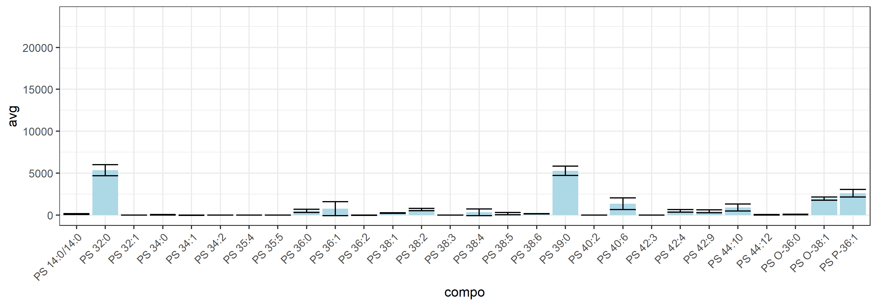
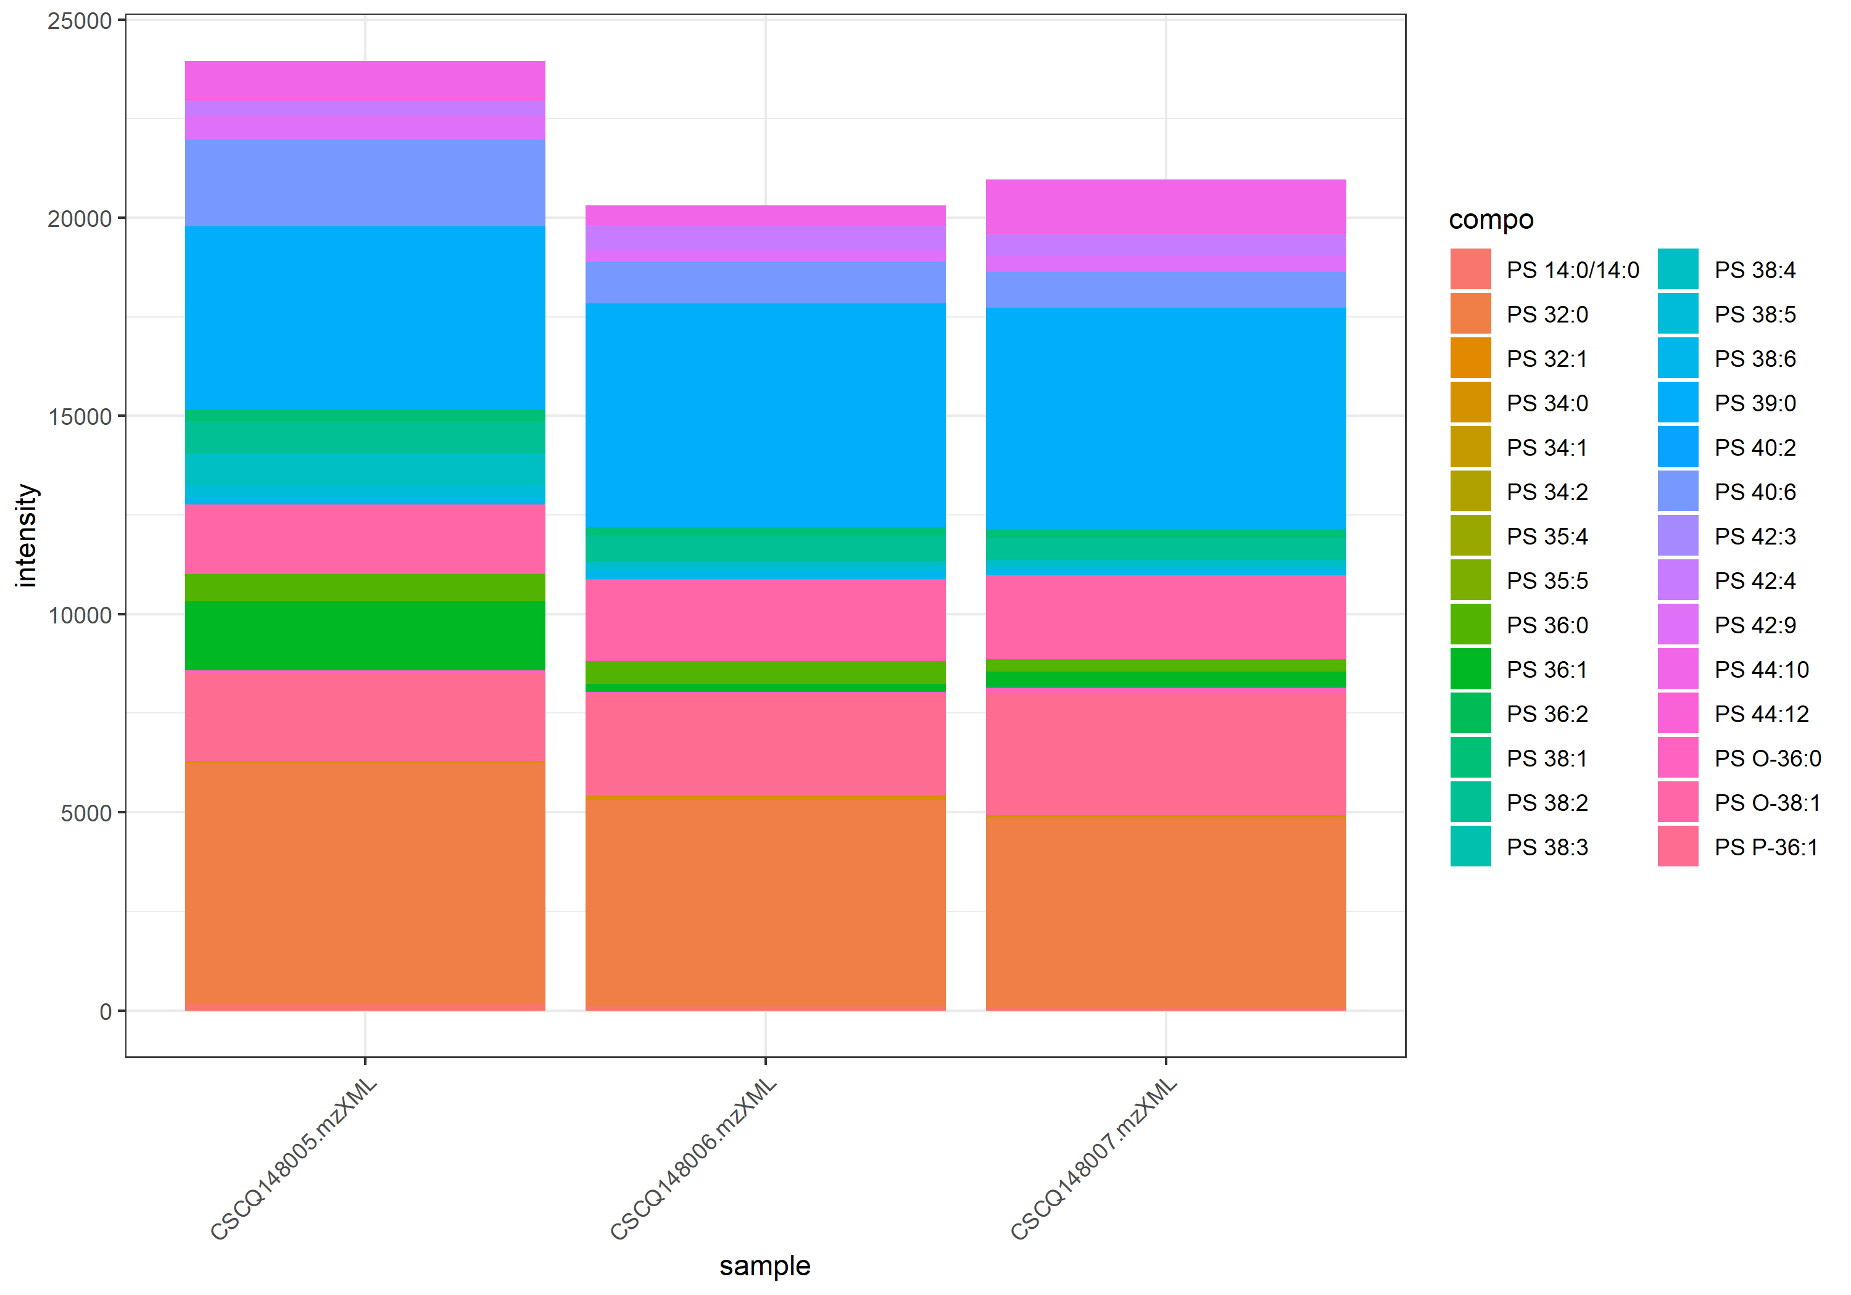
name | class | compo | mz | avg | nNA | sd | CV | std | CSCQ148005.mzXML | CSCQ148006.mzXML | CSCQ148007.mzXML
sum |  |  |  | 21742.234668 | 0 | 1938.7906624 | 8.9171637232 |  | 23948.92085 | 20312.071594 | 20965.711559
C34H67NO10P | GPSer | PS 14:0/14:0 | 680.4497 | 118.72059569 | 0 | 53.620926763 | 45.165648347 | yes | 178.59464215 | 102.44108714 | 75.126057773
C38H72NO10P | GPSer | PS 32:1 | 734.4967 | 0 | 0 | 0 | #NUM! | no | 0 | 0 | 0
C38H74NO10P | GPSer | PS 32:0 | 736.5123 | 5354.4405726 | 0 | 654.79596844 | 12.229026722 | no | 6068.0043965 | 5214.1713904 | 4781.1459308
C40H74NO10P | GPSer | PS 34:2 | 760.5123 | 0 | 0 | 0 | #NUM! | no | 0 | 0 | 0
C40H76NO10P | GPSer | PS 34:1 | 762.528 | 10.336184805 | 0 | 17.902797239 | 173.20508076 | no | 0 | 0 | 31.008554415
C40H78NO10P | GPSer | PS 34:0 | 764.5436 | 57.92450886 | 0 | 36.634087776 | 63.244537584 | no | 41.535085163 | 99.891938696 | 32.346502719
C41H70NO10P | GPSer | PS 35:5 | 768.481 | 0 | 0 | 0 | #NUM! | no | 0 | 0 | 0
C41H72NO10P | GPSer | PS 35:4 | 770.4967 | 0 | 0 | 0 | #NUM! | no | 0 | 0 | 0
C42H82NO9P | GPSer | PS P-36:1 | 776.58 | 2626.1808628 | 0 | 452.54884415 | 17.232204018 | no | 2192.9352723 | 2589.7737189 | 3095.8335972
C42H84NO9P | GPSer | PS O-36:0 | 778.5956 | 81.052302455 | 0 | 49.835131339 | 61.48515197 | no | 96.436449448 | 25.339021856 | 121.38143606
C42H78NO10P | GPSer | PS 36:2 | 788.5436 | 10.830061032 | 0 | 18.758215957 | 173.20508076 | no | 0 | 0 | 32.490183097
C42H80NO10P | GPSer | PS 36:1 | 790.5593 | 778.50432125 | 0 | 842.25063352 | 108.18830552 | no | 1745.5324071 | 205.38759692 | 384.5929597
C42H82NO10P | GPSer | PS 36:0 | 792.5749 | 525.75717382 | 0 | 192.70477262 | 36.652808981 | no | 690.97496041 | 572.23136089 | 314.06520015
C44H86NO9P | GPSer | PS O-38:1 | 804.6113 | 1977.7092932 | 0 | 199.79727368 | 10.102459162 | no | 1748.4209206 | 2070.2382761 | 2114.4686829
C44H74NO10P | GPSer | PS 38:6 | 808.5123 | 164.3388866 | 0 | 14.898316939 | 9.0656065933 | no | 157.85540233 | 181.38038132 | 153.78087614
C44H76NO10P | GPSer | PS 38:5 | 810.528 | 187.42950487 | 0 | 129.24233555 | 68.955170978 | no | 331.73751583 | 148.21453062 | 82.336468171
C44H78NO10P | GPSer | PS 38:4 | 812.5436 | 352.48112828 | 0 | 392.88700746 | 111.46327447 | no | 805.71882068 | 108.77731012 | 142.94725403
C44H80NO10P | GPSer | PS 38:3 | 814.5593 | 0 | 0 | 0 | #NUM! | no | 0 | 0 | 0
C44H82NO10P | GPSer | PS 38:2 | 816.5749 | 669.57313773 | 0 | 130.5959905 | 19.504365265 | no | 802.892439 | 663.94450927 | 541.88246493
C44H84NO10P | GPSer | PS 38:1 | 818.5906 | 240.51587695 | 0 | 36.170823601 | 15.038850682 | no | 282.11016423 | 216.43773819 | 222.99972843
C45H88NO10P | GPSer | PS 39:0 | 834.6219 | 5293.9840287 | 0 | 563.1775673 | 10.638066988 | no | 4644.1727198 | 5640.7510528 | 5597.0283133
C46H78NO10P | GPSer | PS 40:6 | 836.5436 | 1377.0663576 | 0 | 695.52281694 | 50.507574534 | no | 2176.0170137 | 1048.3750372 | 906.8070219
C46H86NO10P | GPSer | PS 40:2 | 844.6062 | 0 | 0 | 0 | #NUM! | no | 0 | 0 | 0
C48H76NO10P | GPSer | PS 42:9 | 858.528 | 452.34155223 | 0 | 178.05423805 | 39.36278619 | no | 639.57704763 | 285.16795068 | 432.27965837
C48H86NO10P | GPSer | PS 42:4 | 868.6062 | 512.96642412 | 0 | 143.42349179 | 27.95962563 | no | 355.59921414 | 636.33748725 | 546.96257098
C48H88NO10P | GPSer | PS 42:3 | 870.6219 | 0 | 0 | 0 | #NUM! | no | 0 | 0 | 0
C50H74NO10P | GPSer | PS 44:12 | 880.5123 | 34.627375795 | 0 | 31.843394987 | 91.960173868 | no | 62.651359602 | 0 | 41.230767784
C50H78NO10P | GPSer | PS 44:10 | 884.5436 | 915.45451843 | 0 | 406.04206097 | 44.354148982 | no | 928.15501968 | 503.21120525 | 1314.9973303

Cer_15-30
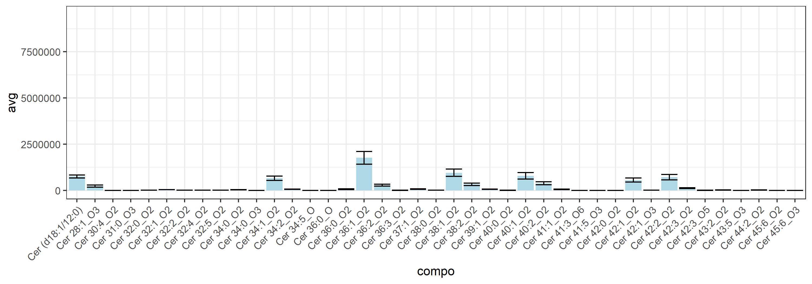
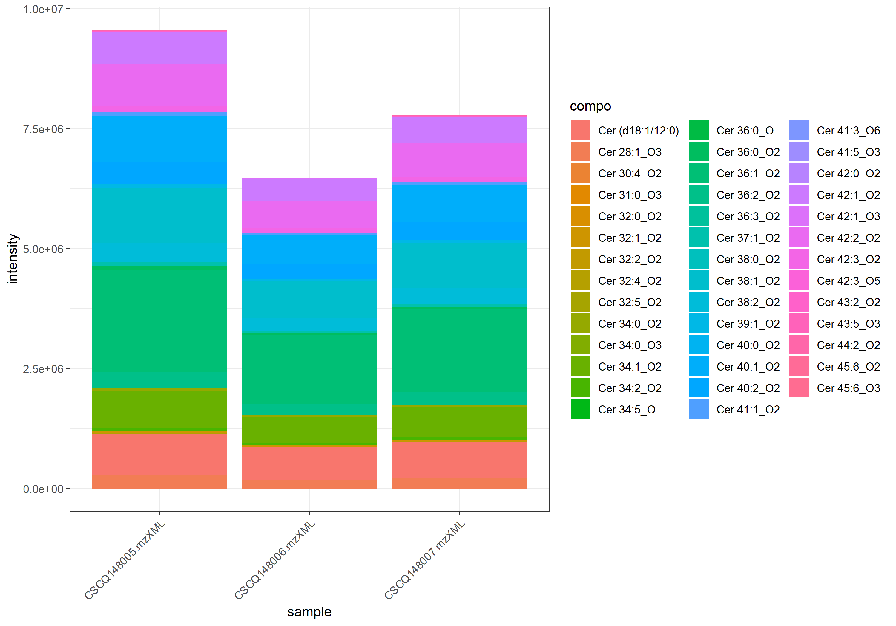
name | class | compo | mz | avg | nNA | sd | CV | std | CSCQ148005.mzXML | CSCQ148006.mzXML | CSCQ148007.mzXML
sum |  |  |  | 7945707.0727 | 0 | 1548458.5737 | 19.487989673 |  | 9565456.5148 | 6480063.5179 | 7791601.1855
C28H55NO4 | Cer | Cer 28:1_O3 | 470.4204 | 229122.99604 | 0 | 54504.56962 | 23.78834537 | no | 285792.31378 | 177077.80302 | 224498.87133
C30H53NO3 | Cer | Cer 30:4_O2 | 476.4098 | 409.74018716 | 0 | 284.32777272 | 69.392210389 | no | 206.35008616 | 288.23883882 | 734.63163649
C30H60NO3 | Cer | Cer (d18:1/12:0) | 482.4568 | 750428.037 | 0 | 85542.518304 | 11.399163422 | yes | 843506.07368 | 675255.44128 | 732522.59603
C32H55NO3 | Cer | Cer 32:5_O2 | 502.4255 | 8394.8930054 | 0 | 1540.3435185 | 18.348578327 | no | 10047.059149 | 6998.3553518 | 8139.2645152
C32H57NO3 | Cer | Cer 32:4_O2 | 504.4411 | 7456.0743055 | 0 | 885.5946832 | 11.877492725 | no | 8041.3088041 | 6437.2316235 | 7889.6824889
C32H61NO3 | Cer | Cer 32:2_O2 | 508.4724 | 4603.9949016 | 0 | 764.02209698 | 16.594764185 | no | 5453.1063314 | 4386.772492 | 3972.1058813
C32H63NO3 | Cer | Cer 32:1_O2 | 510.4881 | 38108.497031 | 0 | 5993.7894918 | 15.728223254 | no | 44566.241979 | 32723.549392 | 37035.699723
C32H65NO3 | Cer | Cer 32:0_O2 | 512.5037 | 3205.603885 | 0 | 327.03225423 | 10.201892248 | no | 2835.9228749 | 3323.720643 | 3457.168137
C34H59NO2 | Cer | Cer 34:5_O | 514.4618 | 115.70413419 | 0 | 113.88398052 | 98.426889685 | no | 119.43618634 | 227.67621623 | 0
C31H63NO4 | Cer | Cer 31:0_O3 | 514.483 | 0 | 0 | 0 | #NUM! | no | 0 | 0 | 0
C34H65NO3 | Cer | Cer 34:2_O2 | 536.5037 | 56188.853373 | 0 | 7831.440598 | 13.937712069 | no | 64767.577369 | 49422.480516 | 54376.502235
C34H67NO3 | Cer | Cer 34:1_O2 | 538.5194 | 650649.67713 | 0 | 119824.11353 | 18.41607208 | no | 778888.32332 | 541541.96219 | 631518.74589
C34H69NO3 | Cer | Cer 34:0_O2 | 540.535 | 31349.250552 | 0 | 6924.164703 | 22.087177782 | no | 39135.459934 | 25882.848549 | 29029.443174
C36H73NO2 | Cer | Cer 36:0_O | 552.5714 | 1097.1497331 | 0 | 126.88530847 | 11.564994699 | no | 1079.0076955 | 1232.1295735 | 980.31193023
C34H69NO4 | Cer | Cer 34:0_O3 | 556.5299 | 647.89362883 | 0 | 59.470899644 | 9.1791147493 | no | 699.16943042 | 582.69713816 | 661.81431791
C36H67NO3 | Cer | Cer 36:3_O2 | 562.5194 | 2514.8617592 | 0 | 499.14123609 | 19.84766098 | no | 2608.3745745 | 1975.577699 | 2960.6330043
C36H69NO3 | Cer | Cer 36:2_O2 | 564.535 | 280024.58007 | 0 | 56779.748971 | 20.276701765 | no | 340025.81478 | 227136.65689 | 272911.26854
C36H71NO3 | Cer | Cer 36:1_O2 | 566.5507 | 1759885.6653 | 0 | 346767.43434 | 19.703975161 | no | 2124542.7844 | 1434321.1374 | 1720793.074
C36H73NO3 | Cer | Cer 36:0_O2 | 568.5663 | 61693.886938 | 0 | 17634.596684 | 28.584026003 | no | 81484.211424 | 47647.063248 | 55950.386141
C37H73NO3 | Cer | Cer 37:1_O2 | 580.5663 | 62365.836345 | 0 | 14058.228794 | 22.541554188 | no | 77197.798144 | 49236.40826 | 60663.302632
C38H73NO3 | Cer | Cer 38:2_O2 | 592.5663 | 331446.17981 | 0 | 65453.532251 | 19.747861414 | no | 399188.64616 | 268551.10172 | 326598.79156
C38H75NO3 | Cer | Cer 38:1_O2 | 594.582 | 951124.85813 | 0 | 195935.15933 | 20.600361526 | no | 1152319.0011 | 760910.40949 | 940145.16379
C38H77NO3 | Cer | Cer 38:0_O2 | 596.5976 | 5071.9389793 | 0 | 1747.3447763 | 34.451218428 | no | 6957.0794572 | 3506.5543208 | 4752.18316
C39H77NO3 | Cer | Cer 39:1_O2 | 608.5976 | 59355.136561 | 0 | 12537.107452 | 21.122194604 | no | 72273.579843 | 47237.785314 | 58554.044525
C40H77NO3 | Cer | Cer 40:2_O2 | 620.5976 | 382798.10092 | 0 | 79602.562711 | 20.794921009 | no | 462922.55588 | 303727.90274 | 381743.84415
C40H79NO3 | Cer | Cer 40:1_O2 | 622.6133 | 785761.46564 | 0 | 170942.18221 | 21.754971411 | no | 963218.8767 | 622180.37134 | 771885.14889
C40H81NO3 | Cer | Cer 40:0_O2 | 624.6289 | 1083.1856072 | 0 | 1876.1325058 | 173.20508076 | no | 3249.5568217 | 0 | 0
C41H81NO3 | Cer | Cer 41:1_O2 | 636.6289 | 54921.957088 | 0 | 12580.166651 | 22.905532356 | no | 68123.471688 | 43072.333036 | 53570.066541
C41H73NO4 | Cer | Cer 41:5_O3 | 644.5612 | 262.02045206 | 0 | 453.83273558 | 173.20508076 | no | 786.06135617 | 0 | 0
C42H79NO3 | Cer | Cer 42:3_O2 | 646.6133 | 116630.15747 | 0 | 25421.434812 | 21.796622215 | no | 143193.44532 | 92529.86521 | 114167.16188
C42H81NO3 | Cer | Cer 42:2_O2 | 648.6289 | 706862.15961 | 0 | 144718.87535 | 20.473422347 | no | 857280.2247 | 568610.62432 | 694695.6298
C42H83NO3 | Cer | Cer 42:1_O2 | 650.6446 | 556635.04916 | 0 | 109366.47237 | 19.647787636 | no | 667606.50531 | 448947.52784 | 553351.11432
C42H85NO3 | Cer | Cer 42:0_O2 | 652.6602 | 0 | 0 | 0 | #NUM! | no | 0 | 0 | 0
C43H83NO3 | Cer | Cer 43:2_O2 | 662.6446 | 15674.136874 | 0 | 3772.5497203 | 24.068628153 | no | 19979.661653 | 12947.812216 | 14094.936753
C42H83NO4 | Cer | Cer 42:1_O3 | 666.6395 | 11030.075337 | 0 | 3203.9767097 | 29.047641216 | no | 14309.126652 | 7906.8604895 | 10874.23887
C43H77NO4 | Cer | Cer 43:5_O3 | 672.5925 | 0 | 0 | 0 | #NUM! | no | 0 | 0 | 0
C44H85NO3 | Cer | Cer 44:2_O2 | 676.6602 | 15577.725523 | 0 | 3812.6840825 | 24.475229564 | no | 19128.294138 | 11548.18817 | 16056.69426
C45H79NO3 | Cer | Cer 45:6_O2 | 682.6133 | 0 | 0 | 0 | #NUM! | no | 0 | 0 | 0
C42H79NO6 | Cer | Cer 42:3_O5 | 694.598 | 2844.4889829 | 0 | 331.25494283 | 11.645499238 | no | 3224.9485304 | 2688.4313719 | 2620.0870465
C41H77NO7 | Cer | Cer 41:3_O6 | 696.5773 | 365.24126862 | 0 | 350.62459151 | 95.998076242 | no | 699.14546432 | 0 | 396.57834152
C45H79NO4 | Cer | Cer 45:6_O3 | 698.6082 | 0 | 0 | 0 | #NUM! | no | 0 | 0 | 0

GluCer_21-33
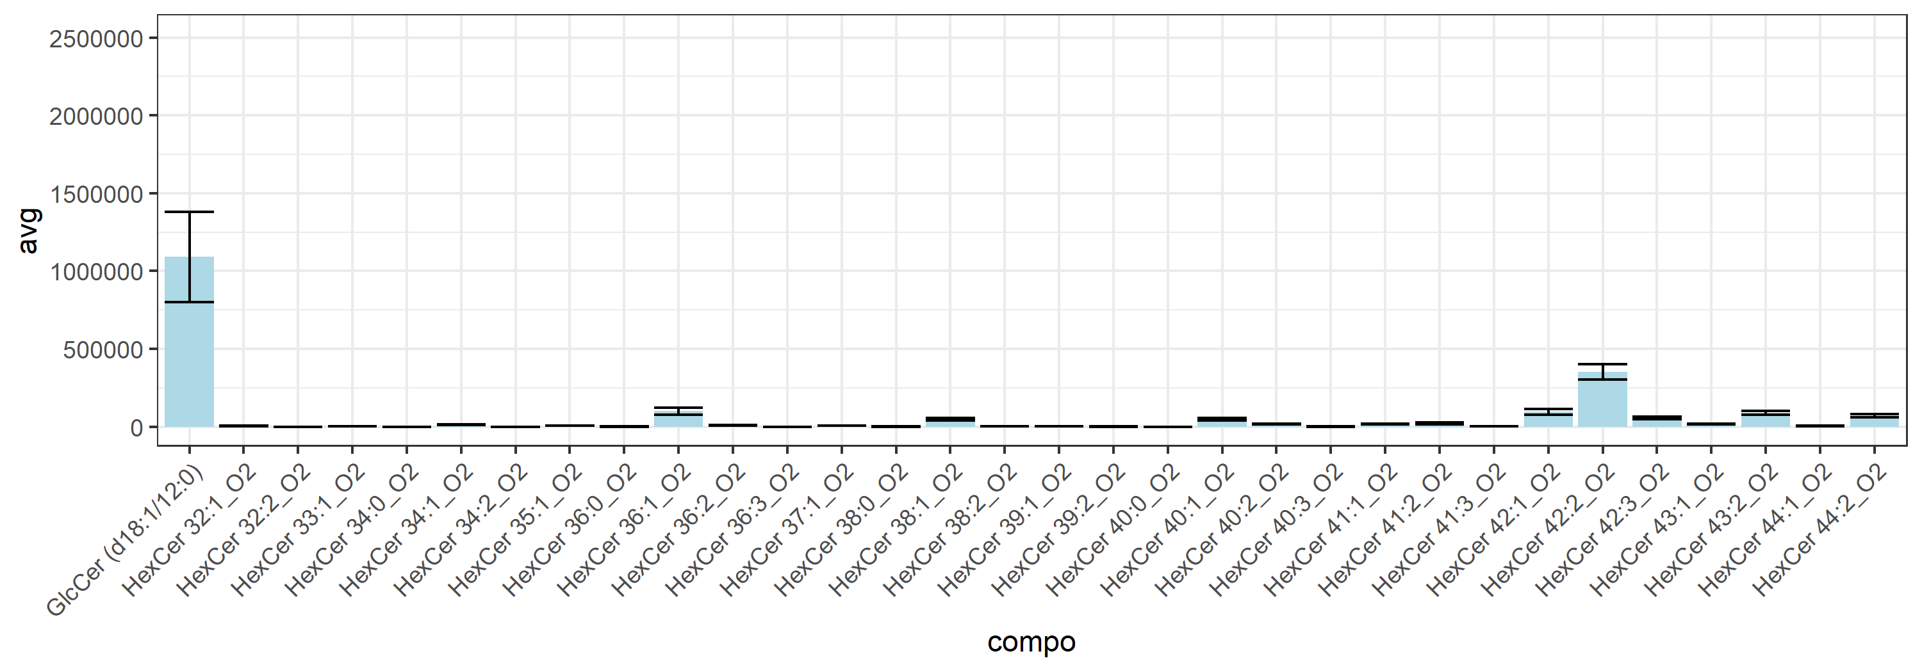
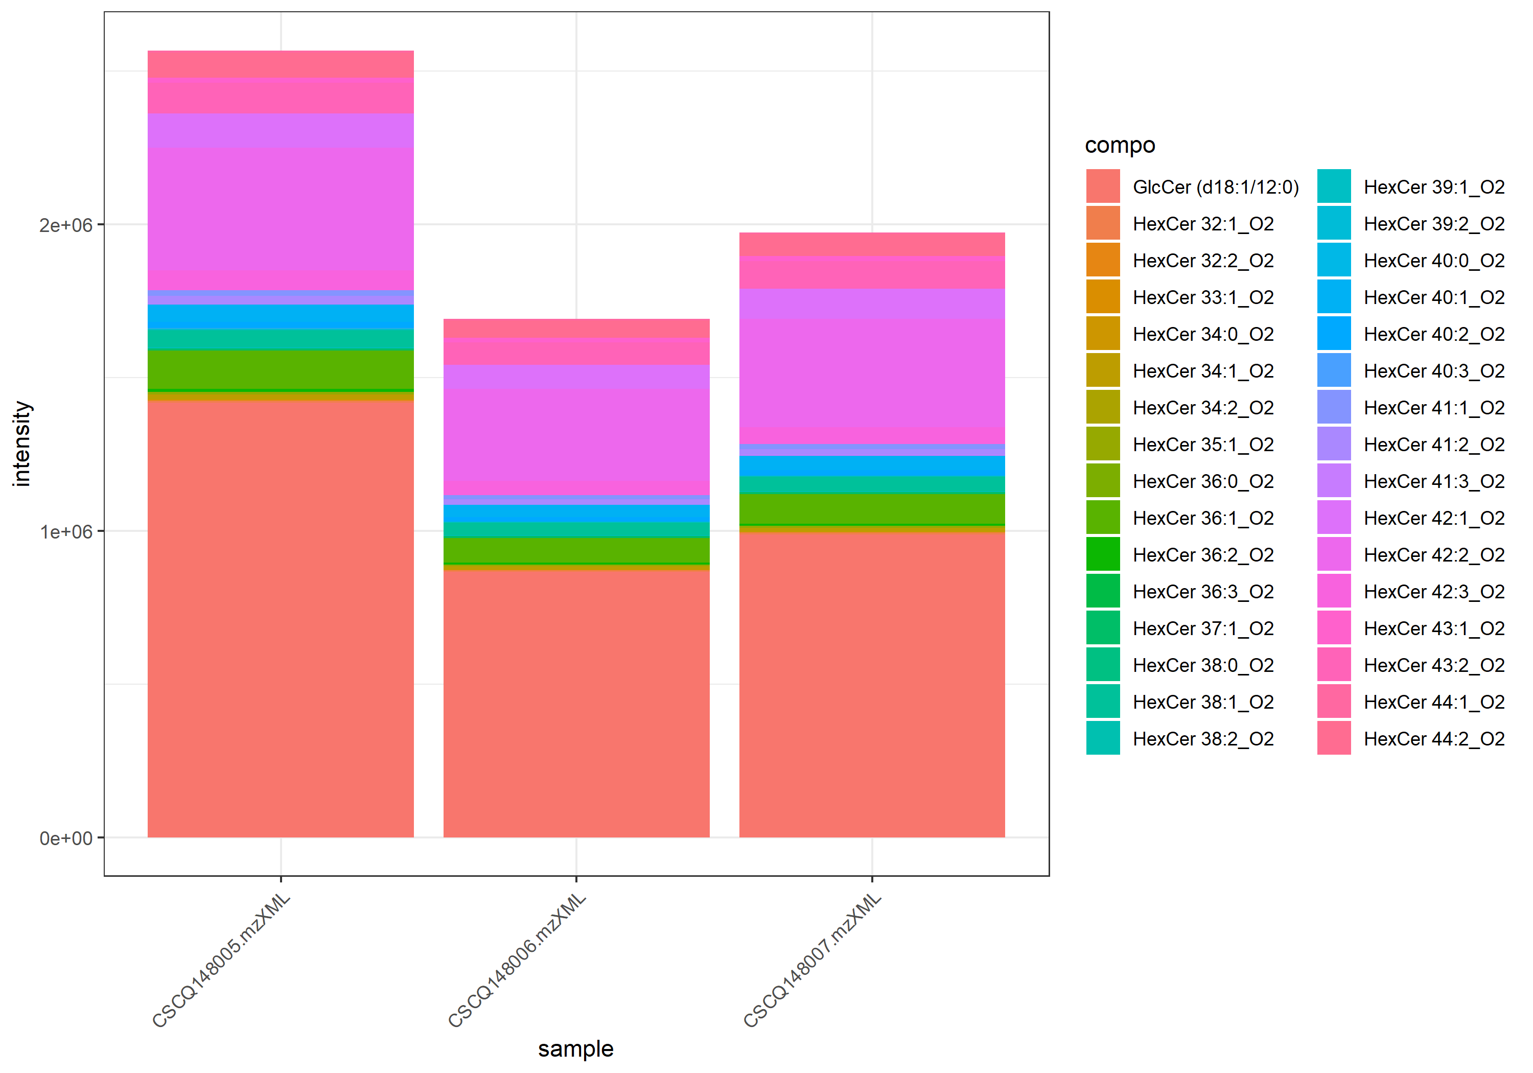
name | class | compo | mz | avg | nNA | sd | CV | std | CSCQ148005.mzXML | CSCQ148006.mzXML | CSCQ148007.mzXML
sum |  |  |  | 2076218.8388 | 0 | 446527.55879 | 21.506767517 |  | 2565496.5798 | 1690717.1631 | 1972442.7733
C36H70NO8 | GluCer | GlcCer (d18:1/12:0) | 644.5096 | 1090244.8382 | 0 | 289376.46133 | 26.542337206 | yes | 1416909.8701 | 866033.72102 | 987790.92356
C38H71NO8 | GluCer | HexCer 32:2_O2 | 670.5252 | 91.718752706 | 1 | 129.709904 | 141.42135624 | no |  | 0 | 183.43750541
C38H73NO8 | GluCer | HexCer 32:1_O2 | 672.5409 | 6057.9674746 | 0 | 1884.7401021 | 31.111756708 | no | 8060.0500712 | 4318.0119661 | 5795.8403866
C39H75NO8 | GluCer | HexCer 33:1_O2 | 686.5565 | 2866.48449 | 0 | 394.98775797 | 13.779518408 | no | 3270.3379229 | 2481.0036058 | 2848.1119415
C40H75NO8 | GluCer | HexCer 34:2_O2 | 698.5565 | 0 | 0 | 0 | #NUM! | no | 0 | 0 | 0
C40H77NO8 | GluCer | HexCer 34:1_O2 | 700.5722 | 13196.628165 | 0 | 2822.5698651 | 21.388568578 | no | 16250.640917 | 10683.896053 | 12655.347526
C40H79NO8 | GluCer | HexCer 34:0_O2 | 702.5878 | 99.004736203 | 0 | 171.48123329 | 173.20508076 | no | 0 | 0 | 297.01420861
C41H79NO8 | GluCer | HexCer 35:1_O2 | 714.5878 | 6152.1985689 | 0 | 1068.369935 | 17.365660797 | no | 7359.705973 | 5329.6785077 | 5767.2112262
C42H77NO8 | GluCer | HexCer 36:3_O2 | 724.5722 | 0 | 0 | 0 | #NUM! | no | 0 | 0 | 0
C42H79NO8 | GluCer | HexCer 36:2_O2 | 726.5878 | 7978.1881234 | 0 | 1820.7786656 | 22.821957034 | no | 10056.453202 | 6663.6546995 | 7214.456469
C42H81NO8 | GluCer | HexCer 36:1_O2 | 728.6035 | 100556.35797 | 0 | 22948.897914 | 22.821926308 | no | 125143.42199 | 79703.671353 | 96821.980572
C42H83NO8 | GluCer | HexCer 36:0_O2 | 730.6191 | 360.62236514 | 0 | 124.38318039 | 34.491255232 | no | 399.45126138 | 221.45645283 | 460.95938121
C43H83NO8 | GluCer | HexCer 37:1_O2 | 742.6191 | 6659.1010984 | 0 | 677.96681785 | 10.181056089 | no | 7399.6888034 | 6508.5488998 | 6069.0655919
C44H83NO8 | GluCer | HexCer 38:2_O2 | 754.6191 | 3478.3498029 | 0 | 590.71961707 | 16.98275477 | no | 4126.4570175 | 3338.4630893 | 2970.1293018
C44H85NO8 | GluCer | HexCer 38:1_O2 | 756.6348 | 47600.463877 | 0 | 7262.4032505 | 15.257001001 | no | 55333.042836 | 40923.850937 | 46544.49786
C44H87NO8 | GluCer | HexCer 38:0_O2 | 758.6504 | 245.1905239 | 0 | 241.83615192 | 98.631932456 | no | 483.52657217 | 0 | 252.04499953
C45H85NO8 | GluCer | HexCer 39:2_O2 | 768.6348 | 438.13790449 | 0 | 427.95607367 | 97.676112769 | no | 929.64214445 | 236.70381205 | 148.06775695
C45H87NO8 | GluCer | HexCer 39:1_O2 | 770.6504 | 3727.6933103 | 0 | 561.6778234 | 15.067704788 | no | 4279.5842595 | 3156.7151893 | 3746.7804821
C46H85NO8 | GluCer | HexCer 40:3_O2 | 780.6348 | 586.72470585 | 0 | 294.56616921 | 50.205175659 | no | 926.73510008 | 408.72407853 | 424.71493895
C46H87NO8 | GluCer | HexCer 40:2_O2 | 782.6504 | 17261.751062 | 0 | 3199.7675582 | 18.536749526 | no | 20506.983099 | 14109.473579 | 17168.796508
C46H89NO8 | GluCer | HexCer 40:1_O2 | 784.6661 | 47687.090471 | 0 | 8511.3582214 | 17.848348761 | no | 56454.95833 | 39457.823178 | 47148.489904
C46H91NO8 | GluCer | HexCer 40:0_O2 | 786.6817 | 0 | 0 | 0 | #NUM! | no | 0 | 0 | 0
C47H87NO8 | GluCer | HexCer 41:3_O2 | 794.6504 | 2074.7647591 | 0 | 510.99440993 | 24.629028794 | no | 2221.5585735 | 1506.4396056 | 2496.2960983
C47H89NO8 | GluCer | HexCer 41:2_O2 | 796.6661 | 20790.292011 | 0 | 4522.6882211 | 21.753846548 | no | 25967.806465 | 17610.166198 | 18792.903371
C47H91NO8 | GluCer | HexCer 41:1_O2 | 798.6817 | 16206.286971 | 0 | 3076.2206073 | 18.981649608 | no | 18613.752793 | 12740.649008 | 17264.45911
C48H89NO8 | GluCer | HexCer 42:3_O2 | 808.6661 | 55372.063084 | 0 | 8818.6977794 | 15.926258276 | no | 64641.532058 | 47086.693141 | 54387.964052
C48H91NO8 | GluCer | HexCer 42:2_O2 | 810.6817 | 351660.64968 | 0 | 49743.476126 | 14.145306326 | no | 400264.08744 | 300850.57749 | 353867.28411
C48H93NO8 | GluCer | HexCer 42:1_O2 | 812.6974 | 95195.253689 | 0 | 17119.560823 | 17.983628553 | no | 110675.20364 | 76808.320228 | 98102.237203
C49H93NO8 | GluCer | HexCer 43:2_O2 | 824.6974 | 88526.171728 | 0 | 13106.495696 | 14.805221371 | no | 100294.51893 | 74401.261961 | 90882.734294
C49H95NO8 | GluCer | HexCer 43:1_O2 | 826.713 | 16237.93845 | 0 | 1738.6342804 | 10.707235317 | no | 17879.907587 | 14416.552874 | 16417.354888
C50H95NO8 | GluCer | HexCer 44:2_O2 | 838.713 | 69576.331146 | 0 | 11322.507774 | 16.273505067 | no | 80199.220514 | 57664.519169 | 70865.253756
C50H97NO8 | GluCer | HexCer 44:1_O2 | 840.7287 | 5321.1485297 | 0 | 1414.3496589 | 26.57978162 | no | 6848.4422033 | 4056.587046 | 5058.4163399

LacCer_36-60
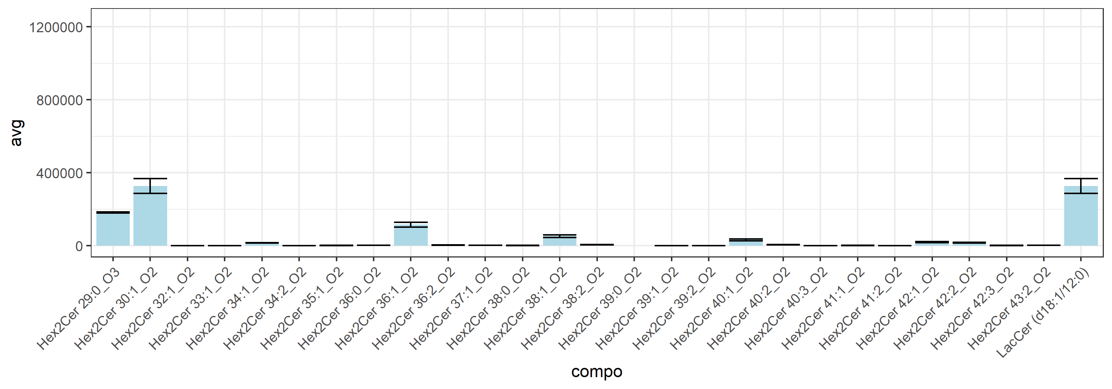
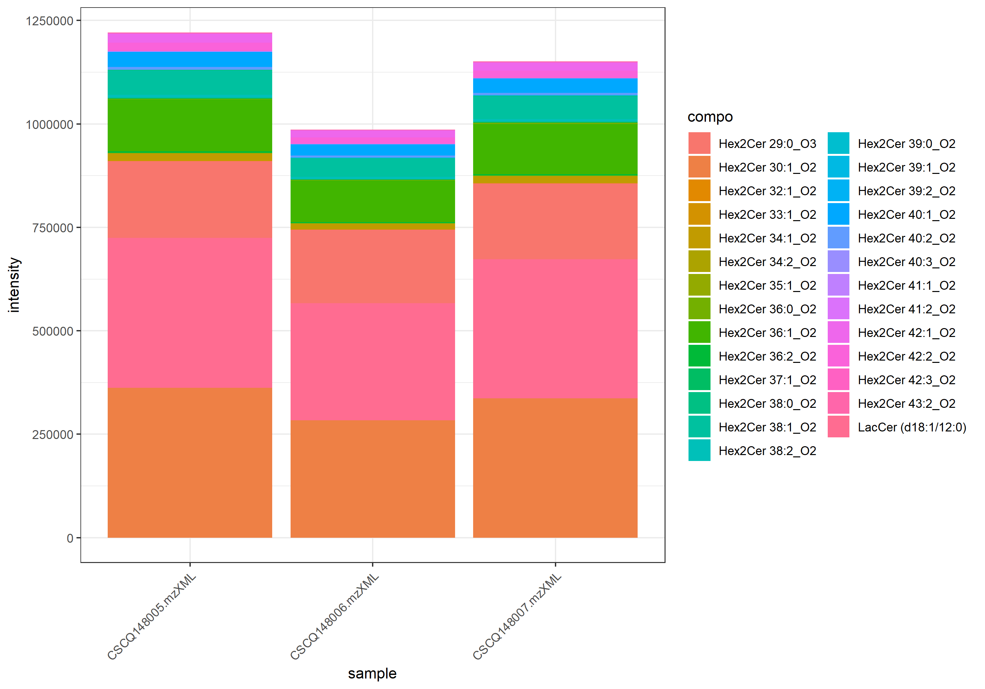
name | class | compo | mz | avg | nNA | sd | CV | std | CSCQ148005.mzXML | CSCQ148006.mzXML | CSCQ148007.mzXML
sum |  |  |  | 1119363.5989 | 0 | 120532.85972 | 10.767981006 |  | 1220815.3842 | 986122.12157 | 1151153.291
C42H79NO13 | LacCer | Hex2Cer 30:1_O2 | 806.5624 | 327422.30879 | 0 | 40329.987415 | 12.317421975 | no | 362355.89716 | 283286.40912 | 336624.62009
C42H80NO13 | LacCer | LacCer (d18:1/12:0) | 806.5624 | 327422.30879 | 0 | 40329.987415 | 12.317421975 | yes | 362355.89716 | 283286.40912 | 336624.62009
C41H79NO14 | LacCer | Hex2Cer 29:0_O3 | 810.5573 | 182029.87839 | 0 | 3722.6752483 | 2.0450902244 | no | 185248.52402 | 177953.05659 | 182888.05455
C44H83NO13 | LacCer | Hex2Cer 32:1_O2 | 834.5937 | 914.33856602 | 0 | 219.45079011 | 24.00104275 | no | 1105.5641676 | 674.7353966 | 962.71613391
C45H85NO13 | LacCer | Hex2Cer 33:1_O2 | 848.6094 | 35.627468118 | 0 | 61.708584926 | 173.20508076 | no | 106.88240435 | 0 | 0
C46H85NO13 | LacCer | Hex2Cer 34:2_O2 | 860.6094 | 24.498909488 | 0 | 42.433355963 | 173.20508076 | no | 0 | 0 | 73.496728463
C46H87NO13 | LacCer | Hex2Cer 34:1_O2 | 862.625 | 15809.821293 | 0 | 1823.3073295 | 11.532751039 | no | 16954.980093 | 13707.239243 | 16767.244544
C47H89NO13 | LacCer | Hex2Cer 35:1_O2 | 876.6407 | 1318.3809343 | 0 | 213.64108602 | 16.204807007 | no | 1449.4295251 | 1071.853286 | 1433.8599918
C48H89NO13 | LacCer | Hex2Cer 36:2_O2 | 888.6407 | 3346.9912321 | 0 | 759.20216235 | 22.683123728 | no | 4126.5517249 | 2609.9329964 | 3304.488975
C48H91NO13 | LacCer | Hex2Cer 36:1_O2 | 890.6563 | 115682.16278 | 0 | 13337.715994 | 11.529621917 | no | 125233.21808 | 100443.47715 | 121369.79311
C48H93NO13 | LacCer | Hex2Cer 36:0_O2 | 892.672 | 2105.5921627 | 0 | 438.99257814 | 20.848889254 | no | 2046.5489041 | 1699.1093152 | 2571.1182689
C49H93NO13 | LacCer | Hex2Cer 37:1_O2 | 904.672 | 2159.3183462 | 0 | 533.00015503 | 24.683722804 | no | 2271.8524596 | 1579.0367666 | 2627.0658124
C50H93NO13 | LacCer | Hex2Cer 38:2_O2 | 916.672 | 6221.320726 | 0 | 803.51571627 | 12.915516683 | no | 7010.2258923 | 5403.9509107 | 6249.7853749
C50H95NO13 | LacCer | Hex2Cer 38:1_O2 | 918.6876 | 52933.742557 | 0 | 7288.7116252 | 13.769499894 | no | 58957.82944 | 44831.699108 | 55011.699122
C50H97NO13 | LacCer | Hex2Cer 38:0_O2 | 920.7033 | 1312.4321809 | 0 | 406.30679278 | 30.958307688 | no | 1087.2062354 | 1068.6182118 | 1781.4720957
C51H95NO13 | LacCer | Hex2Cer 39:2_O2 | 930.6876 | 22.667545743 | 0 | 39.261340909 | 173.20508076 | no | 0 | 68.002637228 | 0
C51H97NO13 | LacCer | Hex2Cer 39:1_O2 | 932.7033 | 1141.447537 | 0 | 29.700963389 | 2.6020436705 | no | 1169.5301979 | 1110.3571496 | 1144.4552635
C51H99NO13 | LacCer | Hex2Cer 39:0_O2 | 934.7189 | 0 | 2 |  |  | no |  |  | 0
C52H95NO13 | LacCer | Hex2Cer 40:3_O2 | 942.6876 | 198.01726693 | 0 | 180.09867987 | 90.950997692 | no | 352.04776869 | 0 | 242.00403209
C52H97NO13 | LacCer | Hex2Cer 40:2_O2 | 944.7033 | 5693.224246 | 0 | 530.64975846 | 9.320724699 | no | 6239.0528576 | 5179.1823573 | 5661.4375231
C52H99NO13 | LacCer | Hex2Cer 40:1_O2 | 946.7189 | 32705.913491 | 0 | 5239.231901 | 16.019218979 | no | 36488.434886 | 26725.771548 | 34903.534038
C53H99NO13 | LacCer | Hex2Cer 41:2_O2 | 958.7189 | 211.50039627 | 1 | 163.69227367 | 77.395729065 | no | 95.752479532 |  | 327.24831301
C53H101NO13 | LacCer | Hex2Cer 41:1_O2 | 960.7346 | 1403.2882892 | 0 | 281.20292948 | 20.038856709 | no | 1708.3748402 | 1154.4811324 | 1347.0088948
C54H99NO13 | LacCer | Hex2Cer 42:3_O2 | 970.7189 | 1340.3369681 | 0 | 221.63979317 | 16.536124753 | no | 1541.4172407 | 1376.9071557 | 1102.686508
C54H101NO13 | LacCer | Hex2Cer 42:2_O2 | 972.7346 | 16168.818141 | 0 | 2410.6651522 | 14.909346689 | no | 18665.441388 | 13854.457387 | 15986.555649
C54H103NO13 | LacCer | Hex2Cer 42:1_O2 | 974.7502 | 20030.840462 | 0 | 2447.5789826 | 12.219052852 | no | 22370.379218 | 17487.913524 | 20234.228643
C55H103NO13 | LacCer | Hex2Cer 43:2_O2 | 986.7502 | 1779.3215903 | 0 | 200.00278065 | 11.240395314 | no | 1874.3460258 | 1549.521469 | 1914.097276

Lyso GPCho_276-300
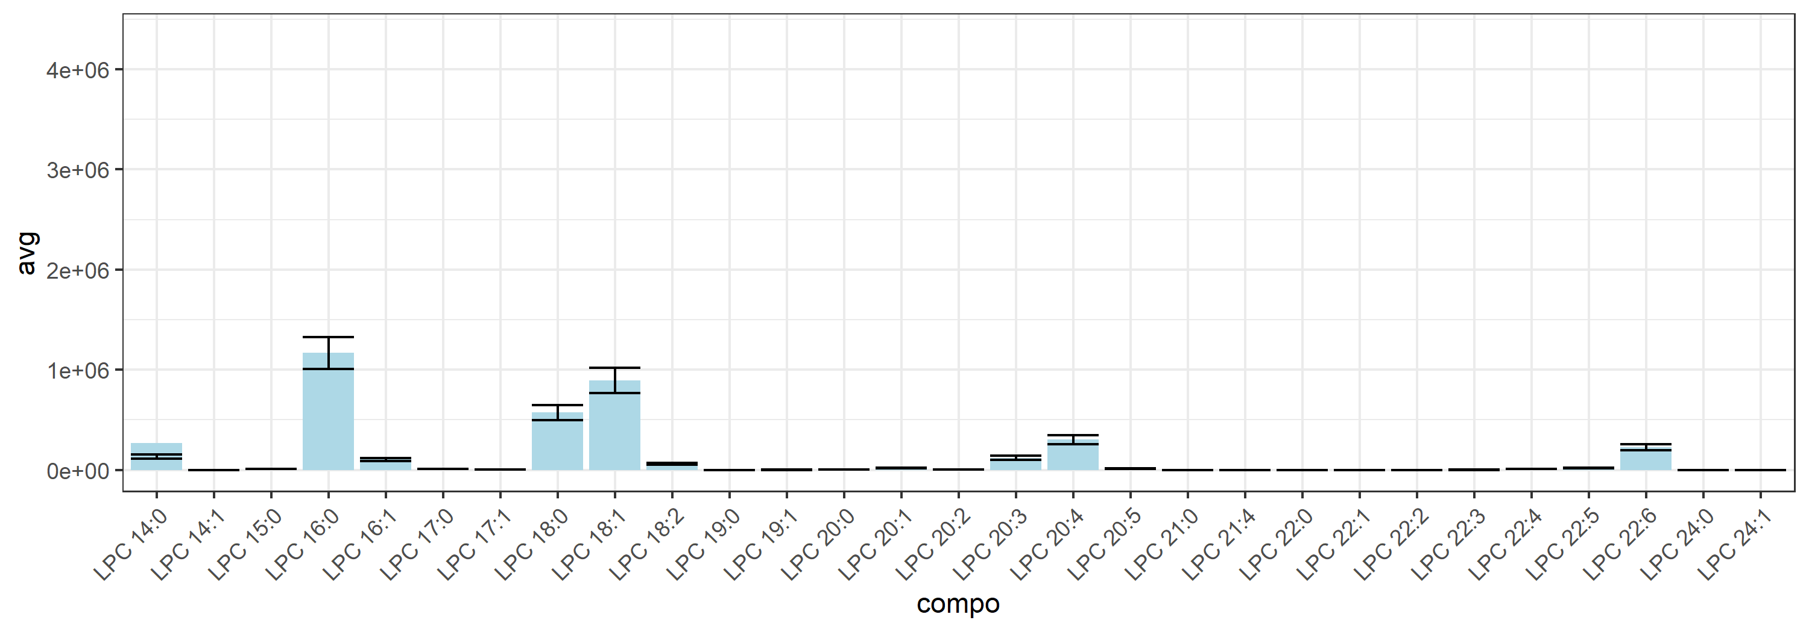
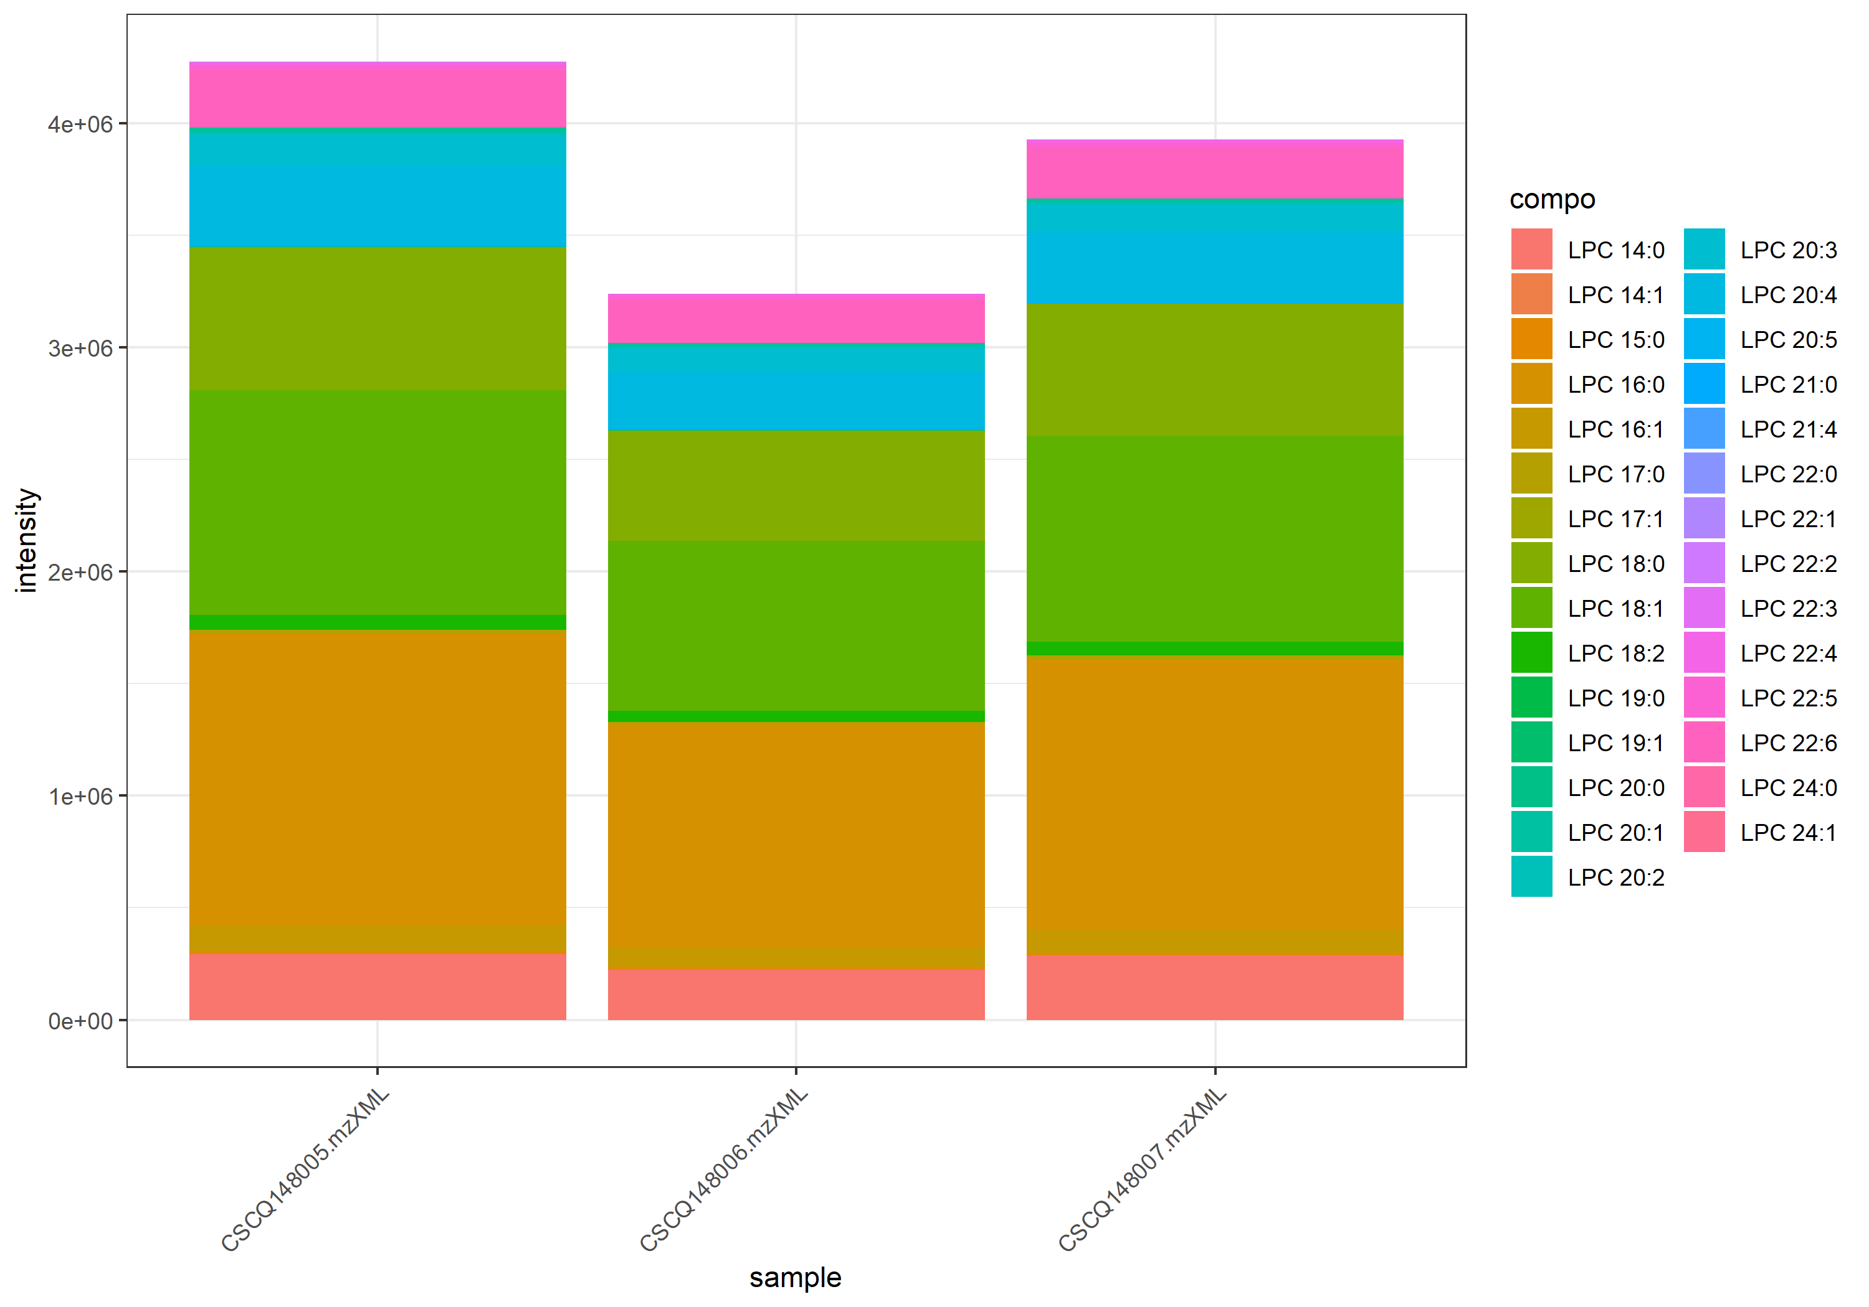
name | class | compo | mz | avg | nNA | sd | CV | std | CSCQ148005.mzXML | CSCQ148006.mzXML | CSCQ148007.mzXML
sum |  |  |  | 3813657.6614 | 0 | 526399.62883 | 13.80301211 |  | 4274063.1989 | 3239773.8996 | 3927135.8858
C22H44NO7P | Lyso GPCho | LPC 14:1 | 466.2928 | 833.17564685 | 0 | 215.74439714 | 25.89422746 | no | 1033.4794199 | 604.74888447 | 861.29863621
C22H46NO7P | Lyso GPCho | LPC 14:0 | 468.3085 | 133495.77359 | 0 | 18734.379186 | 14.033687121 | no | 145787.81807 | 111933.64953 | 142765.85317
C22H47NO7P | Lyso GPCho | LPC 14:0 | 468.3085 | 133495.77359 | 0 | 18734.379186 | 14.033687121 | yes | 145787.81807 | 111933.64953 | 142765.85317
C23H48NO7P | Lyso GPCho | LPC 15:0 | 482.3241 | 9085.1442822 | 0 | 1514.6825663 | 16.672080479 | no | 10268.987544 | 7378.256452 | 9608.1888507
C24H48NO7P | Lyso GPCho | LPC 16:1 | 494.3241 | 105838.49522 | 0 | 14714.409335 | 13.902700812 | no | 119091.47401 | 90004.250562 | 108419.7611
C24H50NO7P | Lyso GPCho | LPC 16:0 | 496.3398 | 1167024.6912 | 0 | 156807.83028 | 13.436547783 | no | 1300779.1307 | 994454.48177 | 1205840.4612
C25H50NO7P | Lyso GPCho | LPC 17:1 | 508.3398 | 2690.3813315 | 0 | 729.52055975 | 27.115879493 | no | 3158.0704528 | 1849.782775 | 3063.2907667
C25H52NO7P | Lyso GPCho | LPC 17:0 | 510.3554 | 11264.289025 | 0 | 1447.3206924 | 12.848753163 | no | 12764.495567 | 9876.3986145 | 11151.972893
C26H50NO7P | Lyso GPCho | LPC 18:2 | 520.3398 | 59579.010747 | 0 | 8653.1734568 | 14.52386226 | no | 66606.528627 | 49913.999479 | 62216.504134
C26H52NO7P | Lyso GPCho | LPC 18:1 | 522.3554 | 894420.69883 | 0 | 124821.09141 | 13.955523567 | no | 1004319.5762 | 758712.4685 | 920230.0518
C26H54NO7P | Lyso GPCho | LPC 18:0 | 524.3711 | 572892.39674 | 0 | 74047.340629 | 12.925174265 | no | 638970.21067 | 492860.93149 | 586846.04805
C27H54NO7P | Lyso GPCho | LPC 19:1 | 536.3711 | 1149.747533 | 0 | 102.29239847 | 8.8969443756 | no | 1242.0133603 | 1039.7475886 | 1167.4816501
C27H56NO7P | Lyso GPCho | LPC 19:0 | 538.3867 | 554.68333299 | 0 | 93.732000441 | 16.898290406 | no | 655.95854354 | 470.98235367 | 537.10910177
C28H48NO7P | Lyso GPCho | LPC 20:5 | 542.3241 | 11884.134695 | 0 | 1956.3744299 | 16.4620688 | no | 13893.962402 | 9985.9989485 | 11772.442735
C28H50NO7P | Lyso GPCho | LPC 20:4 | 544.3398 | 301883.38403 | 0 | 45684.184972 | 15.13305713 | no | 344904.87732 | 253935.76744 | 306809.50734
C28H52NO7P | Lyso GPCho | LPC 20:3 | 546.3554 | 120983.67761 | 0 | 19078.475765 | 15.769462578 | no | 139855.52435 | 101705.07737 | 121390.43111
C28H54NO7P | Lyso GPCho | LPC 20:2 | 548.3711 | 5420.015222 | 0 | 777.21657362 | 14.339748908 | no | 6214.8225142 | 4661.6730375 | 5383.5501144
C28H56NO7P | Lyso GPCho | LPC 20:1 | 550.3867 | 18002.338455 | 0 | 2376.8549811 | 13.203034634 | no | 20298.876413 | 15552.580076 | 18155.558874
C28H58NO7P | Lyso GPCho | LPC 20:0 | 552.4024 | 4415.6302842 | 0 | 796.74848465 | 18.043822362 | no | 5156.7778194 | 3573.0041931 | 4517.10884
C29H52NO7P | Lyso GPCho | LPC 21:4 | 558.3554 | 0 | 0 | 0 | #NUM! | no | 0 | 0 | 0
C29H60NO7P | Lyso GPCho | LPC 21:0 | 566.418 | 0 | 0 | 0 | #NUM! | no | 0 | 0 | 0
C30H50NO7P | Lyso GPCho | LPC 22:6 | 568.3398 | 225927.5769 | 0 | 32126.616463 | 14.219873865 | no | 255617.59171 | 191821.29356 | 230343.84545
C30H52NO7P | Lyso GPCho | LPC 22:5 | 570.3554 | 20783.500509 | 0 | 2876.9383733 | 13.84241491 | no | 23385.134476 | 17693.717363 | 21271.649688
C30H54NO7P | Lyso GPCho | LPC 22:4 | 572.3711 | 10096.610747 | 0 | 1605.5044988 | 15.90142018 | no | 11659.865919 | 8451.9538183 | 10178.012502
C30H56NO7P | Lyso GPCho | LPC 22:3 | 574.3867 | 1277.2155699 | 0 | 299.5291605 | 23.45173106 | no | 1530.6845697 | 946.68505042 | 1354.2770894
C30H58NO7P | Lyso GPCho | LPC 22:2 | 576.4024 | 16.282478306 | 0 | 28.202079699 | 173.20508076 | no | 48.847434918 | 0 | 0
C30H60NO7P | Lyso GPCho | LPC 22:1 | 578.418 | 471.62436942 | 0 | 266.97144833 | 56.606796772 | no | 761.94097041 | 236.68323307 | 416.24890478
C30H62NO7P | Lyso GPCho | LPC 22:0 | 580.4337 | 51.128783353 | 0 | 88.557650497 | 173.20508076 | no | 153.38635006 | 0 | 0
C32H64NO7P | Lyso GPCho | LPC 24:1 | 606.4493 | 120.28068926 | 0 | 53.540559341 | 44.51301341 | no | 115.34545904 | 176.11799729 | 69.37861146
C32H66NO7P | Lyso GPCho | LPC 24:0 | 608.465 | 0 | 0 | 0 | #NUM! | no | 0 | 0 | 0

Sphingomyelin_240-270
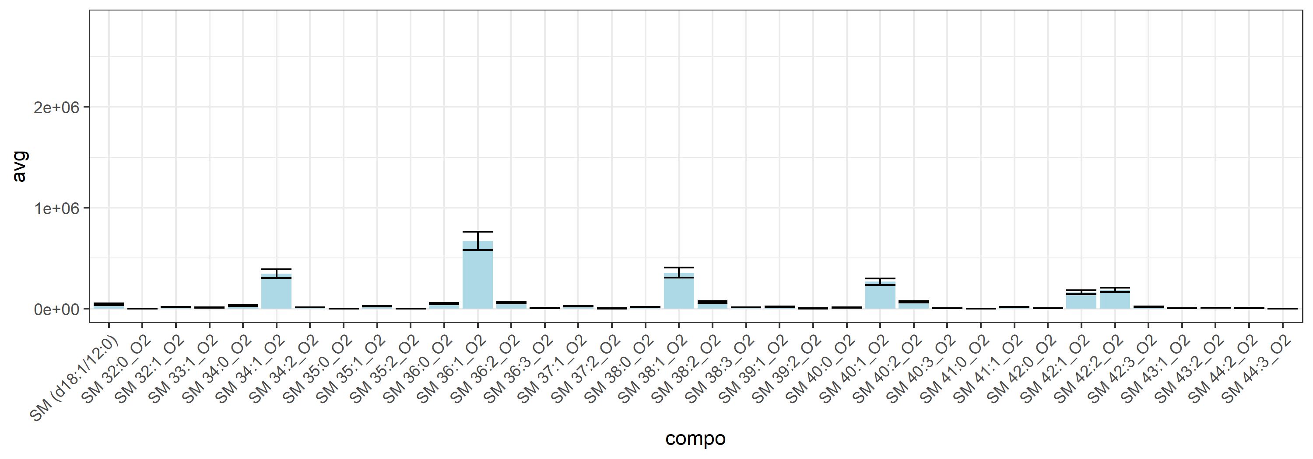
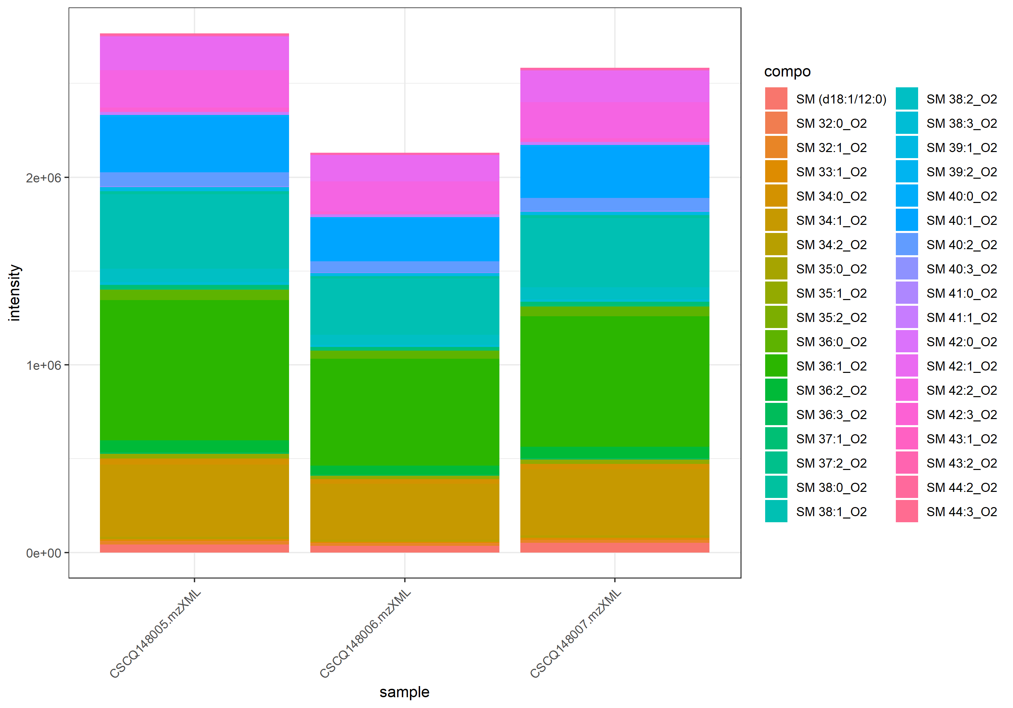
name | class | compo | mz | avg | nNA | sd | CV | std | CSCQ148005.mzXML | CSCQ148006.mzXML | CSCQ148007.mzXML
sum |  |  |  | 2493307.2025 | 0 | 327038.01852 | 13.116635535 |  | 2765879.6697 | 2130675.9819 | 2583365.956
C35H72N2O6P | Sphingomyelin | SM (d18:1/12:0) | 647.5122 | 42694.634952 | 0 | 8281.9121889 | 19.398016163 | yes | 41570.889638 | 35031.973163 | 51481.042056
C37H75N2O6P | Sphingomyelin | SM 32:1_O2 | 675.5435 | 15466.681884 | 0 | 2047.916297 | 13.240825099 | no | 17461.127797 | 13369.186105 | 15569.73175
C37H77N2O6P | Sphingomyelin | SM 32:0_O2 | 677.5592 | 698.4287394 | 0 | 165.59258103 | 23.70930228 | no | 837.97343131 | 741.86576634 | 515.44702054
C38H77N2O6P | Sphingomyelin | SM 33:1_O2 | 689.5592 | 9623.4430378 | 0 | 1298.4616478 | 13.492693236 | no | 10597.526892 | 8149.2977043 | 10123.504517
C39H77N2O6P | Sphingomyelin | SM 34:2_O2 | 701.5592 | 12519.047551 | 0 | 1557.3501921 | 12.43984565 | no | 13895.988452 | 10828.896044 | 12832.258156
C39H79N2O6P | Sphingomyelin | SM 34:1_O2 | 703.5748 | 344882.84343 | 0 | 43816.551268 | 12.704763981 | no | 384210.01358 | 297652.60402 | 352785.9127
C39H81N2O6P | Sphingomyelin | SM 34:0_O2 | 705.5905 | 28277.905443 | 0 | 3906.4742421 | 13.814581317 | no | 32012.883214 | 24219.983543 | 28600.849573
C40H79N2O6P | Sphingomyelin | SM 35:2_O2 | 715.5748 | 393.5346177 | 0 | 108.2025923 | 27.495063315 | no | 515.74526141 | 309.92996467 | 354.92862702
C40H81N2O6P | Sphingomyelin | SM 35:1_O2 | 717.5905 | 21869.172188 | 0 | 3304.5291744 | 15.110444721 | no | 24421.112592 | 18136.453485 | 23049.950486
C40H83N2O6P | Sphingomyelin | SM 35:0_O2 | 719.6061 | 639.30190013 | 0 | 247.05042743 | 38.64378119 | no | 922.1939649 | 529.68311176 | 466.02862373
C41H79N2O6P | Sphingomyelin | SM 36:3_O2 | 727.5748 | 6040.1133667 | 0 | 813.84222853 | 13.473956185 | no | 6664.8953187 | 5119.7957444 | 6335.649037
C41H81N2O6P | Sphingomyelin | SM 36:2_O2 | 729.5905 | 58246.714179 | 0 | 8085.2218709 | 13.880992233 | no | 64638.154009 | 49157.528783 | 60944.459744
C41H83N2O6P | Sphingomyelin | SM 36:1_O2 | 731.6061 | 670327.57504 | 0 | 91748.505793 | 13.687114958 | no | 747065.81718 | 568703.25687 | 695213.65108
C41H85N2O6P | Sphingomyelin | SM 36:0_O2 | 733.6218 | 50843.227404 | 0 | 6416.0929646 | 12.619366024 | no | 56050.862562 | 43675.787253 | 52803.032396
C42H83N2O6P | Sphingomyelin | SM 37:2_O2 | 743.6061 | 867.43440809 | 0 | 326.23392632 | 37.609059921 | no | 1161.9965749 | 516.79791635 | 923.50873303
C42H85N2O6P | Sphingomyelin | SM 37:1_O2 | 745.6218 | 22363.517914 | 0 | 2787.5963253 | 12.464927638 | no | 24306.437786 | 19169.561622 | 23614.554335
C43H83N2O6P | Sphingomyelin | SM 38:3_O2 | 755.6061 | 11992.176783 | 0 | 1360.5658288 | 11.345445063 | no | 13254.688842 | 10551.175825 | 12170.665683
C43H85N2O6P | Sphingomyelin | SM 38:2_O2 | 757.6218 | 63824.891299 | 0 | 8826.8412845 | 13.829778798 | no | 71736.604204 | 54304.259358 | 65433.810335
C43H87N2O6P | Sphingomyelin | SM 38:1_O2 | 759.6374 | 355231.9742 | 0 | 49994.841406 | 14.073857377 | no | 397681.36227 | 300124.81779 | 367889.74255
C43H89N2O6P | Sphingomyelin | SM 38:0_O2 | 761.6531 | 15383.945095 | 0 | 2315.4445381 | 15.051045254 | no | 16973.512825 | 12727.377346 | 16450.945115
C44H87N2O6P | Sphingomyelin | SM 39:2_O2 | 771.6374 | 1091.6150726 | 0 | 243.75489488 | 22.329748003 | no | 1354.5167869 | 873.10983446 | 1047.2185966
C44H89N2O6P | Sphingomyelin | SM 39:1_O2 | 773.6531 | 17370.709277 | 0 | 2443.7228973 | 14.068066297 | no | 19670.047133 | 14804.507375 | 17637.573323
C45H87N2O6P | Sphingomyelin | SM 40:3_O2 | 783.6374 | 4431.9870837 | 0 | 756.72165912 | 17.074094415 | no | 5013.2069345 | 3576.3415106 | 4706.4128061
C45H89N2O6P | Sphingomyelin | SM 40:2_O2 | 785.6531 | 66767.254241 | 0 | 7661.2226121 | 11.474521005 | no | 73704.500613 | 58544.654668 | 68052.607443
C45H91N2O6P | Sphingomyelin | SM 40:1_O2 | 787.6687 | 265582.84483 | 0 | 33826.859737 | 12.736839143 | no | 295086.97903 | 228663.54993 | 272998.00554
C45H93N2O6P | Sphingomyelin | SM 40:0_O2 | 789.6844 | 9094.6212593 | 0 | 1195.5583033 | 13.145773411 | no | 10167.962659 | 7806.077341 | 9309.823778
C46H93N2O6P | Sphingomyelin | SM 41:1_O2 | 801.6844 | 15208.409303 | 0 | 1917.8148131 | 12.610226191 | no | 16728.26245 | 13053.653541 | 15843.311918
C46H95N2O6P | Sphingomyelin | SM 41:0_O2 | 803.7 | 219.52472506 | 0 | 104.9682445 | 47.816137553 | no | 211.18592344 | 328.41365912 | 118.97459262
C47H91N2O6P | Sphingomyelin | SM 42:3_O2 | 811.6687 | 20282.334954 | 0 | 2325.2191482 | 11.464257707 | no | 22401.986316 | 17795.290767 | 20649.72778
C47H93N2O6P | Sphingomyelin | SM 42:2_O2 | 813.6844 | 184411.13528 | 0 | 21667.322261 | 11.749465252 | no | 201089.94541 | 159921.31773 | 192222.14271
C47H95N2O6P | Sphingomyelin | SM 42:1_O2 | 815.7 | 160018.79821 | 0 | 19766.282819 | 12.352475484 | no | 176086.07411 | 137946.35973 | 166023.96078
C47H97N2O6P | Sphingomyelin | SM 42:0_O2 | 817.7157 | 2551.76077 | 0 | 418.29731861 | 16.392497429 | no | 2998.715497 | 2169.7077123 | 2486.8591007
C48H95N2O6P | Sphingomyelin | SM 43:2_O2 | 827.7 | 6313.0377927 | 0 | 389.0164454 | 6.1621117784 | no | 6659.4014491 | 5892.1505791 | 6387.5613499
C48H97N2O6P | Sphingomyelin | SM 43:1_O2 | 829.7157 | 2117.3529919 | 0 | 525.20383798 | 24.804736857 | no | 2528.6730371 | 1525.7513458 | 2297.6345928
C49H95N2O6P | Sphingomyelin | SM 44:3_O2 | 839.7 | 623.5929612 | 0 | 84.489426721 | 13.548810198 | no | 711.34195374 | 616.64472876 | 542.79220112
C49H97N2O6P | Sphingomyelin | SM 44:2_O2 | 841.7157 | 5035.6603463 | 0 | 777.21080523 | 15.434138758 | no | 5487.0840104 | 4138.2200406 | 5481.676988

Lyso GPEtn_Pos_174-210
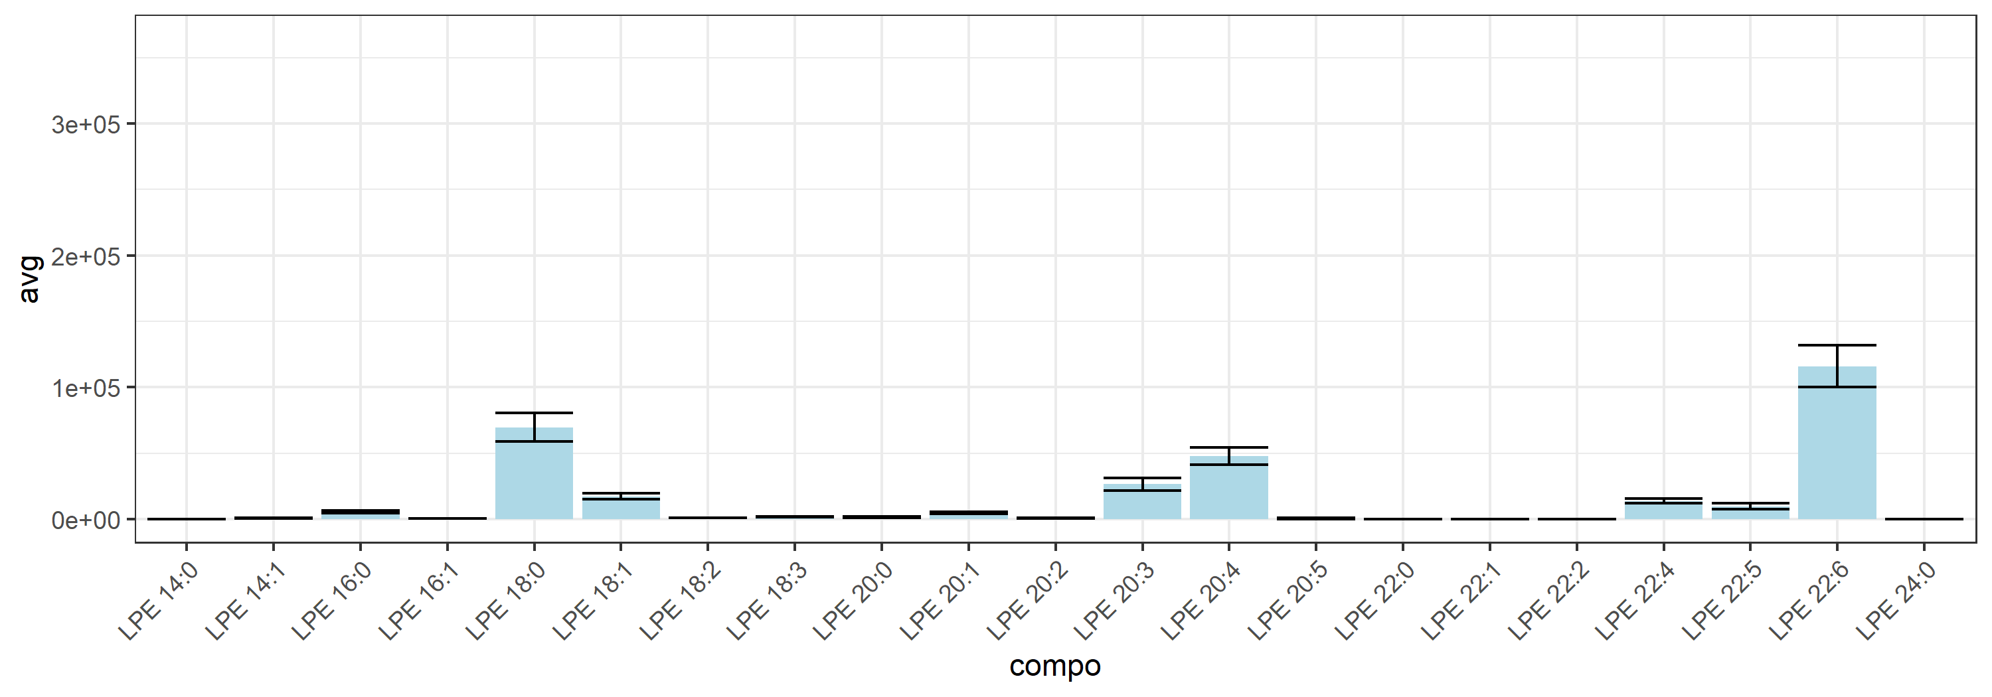
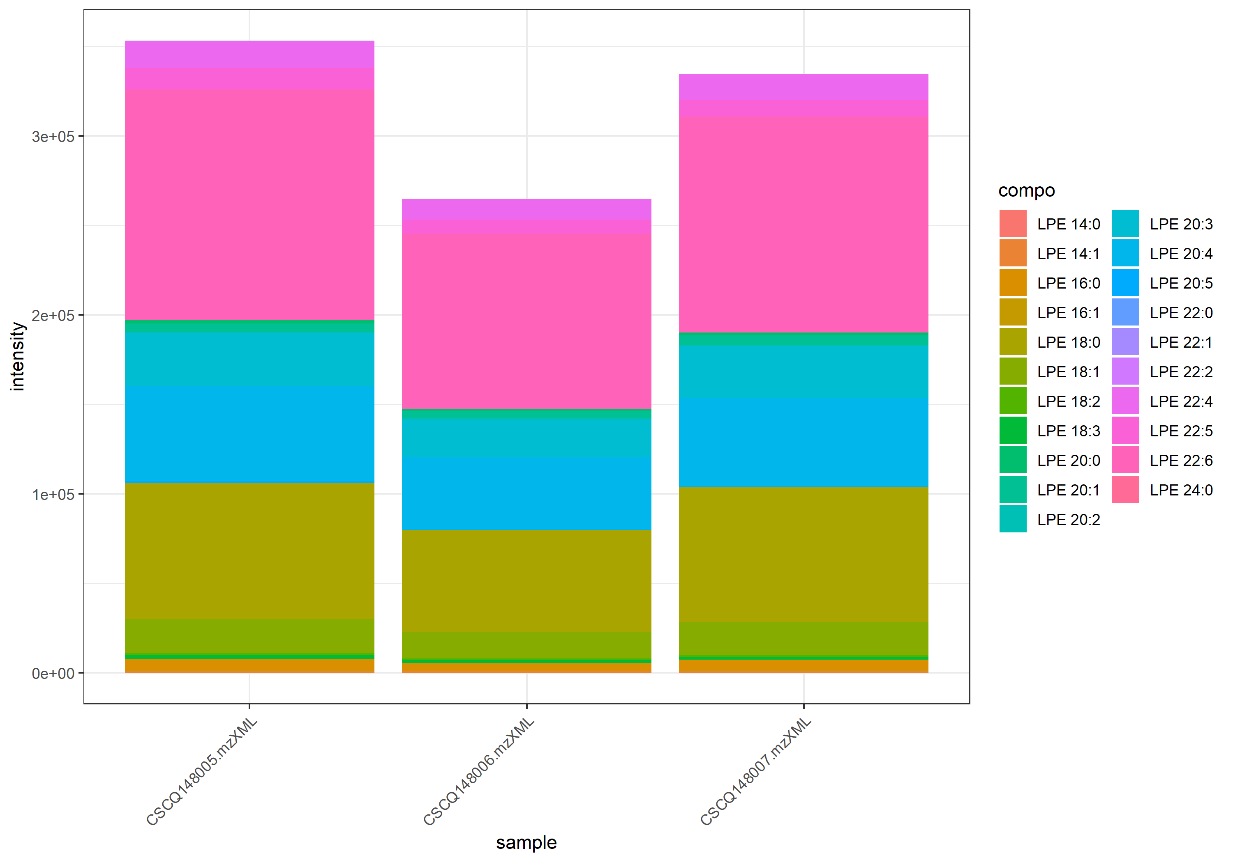
name | class | compo | mz | avg | nNA | sd | CV | std | CSCQ148005.mzXML | CSCQ148006.mzXML | CSCQ148007.mzXML
sum |  |  |  | 317548.22024 | 0 | 46608.057683 | 14.677474069 |  | 353246.2045 | 264820.13006 | 334578.32618
C19H38NO7P | Lyso GPEtn_Pos | LPE 14:1 | 424.2459 | 896.21268984 | 0 | 150.97461606 | 16.845846725 | no | 1062.2424423 | 767.16602381 | 859.22960342
C19H41NO7P | Lyso GPEtn_Pos | LPE 14:0 | 426.2615 | 0 | 0 | 0 | #NUM! | yes | 0 | 0 | 0
C21H42NO7P | Lyso GPEtn_Pos | LPE 16:1 | 452.2772 | 339.2141421 | 0 | 32.964761576 | 9.7179797318 | no | 374.88978177 | 309.88232138 | 332.87032314
C21H44NO7P | Lyso GPEtn_Pos | LPE 16:0 | 454.2929 | 5541.9337464 | 0 | 1021.8701035 | 18.438872608 | no | 6288.8760159 | 4377.4022834 | 5959.5229399
C23H42NO7P | Lyso GPEtn_Pos | LPE 18:3 | 476.2772 | 1799.8496473 | 0 | 143.43213299 | 7.9691174873 | no | 1963.9443605 | 1698.3736878 | 1737.2308937
C23H44NO7P | Lyso GPEtn_Pos | LPE 18:2 | 478.2929 | 1019.0665451 | 0 | 150.70036264 | 14.788078694 | no | 1152.6486286 | 855.69667789 | 1048.854329
C23H46NO7P | Lyso GPEtn_Pos | LPE 18:1 | 480.3085 | 17368.217282 | 0 | 2328.1169099 | 13.404466746 | no | 19118.299107 | 14725.964285 | 18260.388453
C23H48NO7P | Lyso GPEtn_Pos | LPE 18:0 | 482.3242 | 69548.359053 | 0 | 10793.806967 | 15.519858576 | no | 76235.465616 | 57096.116338 | 75313.495206
C25H42NO7P | Lyso GPEtn_Pos | LPE 20:5 | 500.2772 | 478.86832167 | 0 | 298.49470079 | 62.33335706 | no | 776.25029997 | 179.27320522 | 481.08145981
C25H44NO7P | Lyso GPEtn_Pos | LPE 20:4 | 502.2929 | 47681.390991 | 0 | 6536.8778283 | 13.709494821 | no | 53181.036155 | 40454.270223 | 49408.866594
C25H46NO7P | Lyso GPEtn_Pos | LPE 20:3 | 504.3085 | 26610.839318 | 0 | 4826.7105826 | 18.138137339 | no | 29685.496018 | 21047.71916 | 29099.302776
C25H48NO7P | Lyso GPEtn_Pos | LPE 20:2 | 506.3242 | 669.42549436 | 0 | 213.41799635 | 31.880769128 | no | 424.6562647 | 767.04603598 | 816.57418241
C25H50NO7P | Lyso GPEtn_Pos | LPE 20:1 | 508.3398 | 4612.1923643 | 0 | 716.87874145 | 15.543123201 | no | 4850.4276301 | 3806.5267734 | 5179.6226893
C25H52NO7P | Lyso GPEtn_Pos | LPE 20:0 | 510.3555 | 1563.5580028 | 0 | 345.10251074 | 22.071615515 | no | 1901.9184024 | 1212.0870383 | 1576.6685677
C27H44NO7P | Lyso GPEtn_Pos | LPE 22:6 | 526.2929 | 115940.75699 | 0 | 15940.16966 | 13.748547166 | no | 128946.53221 | 98158.402773 | 120717.33599
C27H46NO7P | Lyso GPEtn_Pos | LPE 22:5 | 528.3085 | 9669.5642167 | 0 | 2169.9352337 | 22.44087929 | no | 12006.829574 | 7718.9392707 | 9282.9238055
C27H48NO7P | Lyso GPEtn_Pos | LPE 22:4 | 530.3242 | 13724.450012 | 0 | 1853.5403547 | 13.505388945 | no | 15203.759857 | 11645.263965 | 14324.326214
C27H52NO7P | Lyso GPEtn_Pos | LPE 22:2 | 534.3555 | 0 | 0 | 0 | #NUM! | no | 0 | 0 | 0
C27H54NO7P | Lyso GPEtn_Pos | LPE 22:1 | 536.3711 | 0 | 1 | 0 | #NUM! | no | 0 |  | 0
C27H56NO7P | Lyso GPEtn_Pos | LPE 22:0 | 538.3868 | 69.129068803 | 0 | 67.308165788 | 97.365937301 | no | 72.932132718 | 0 | 134.45507369
C29H60NO7P | Lyso GPEtn_Pos | LPE 24:0 | 566.4181 | 15.192357255 | 0 | 26.313934652 | 173.20508076 | no | 0 | 0 | 45.577071764

Sphingosine_33-79.8
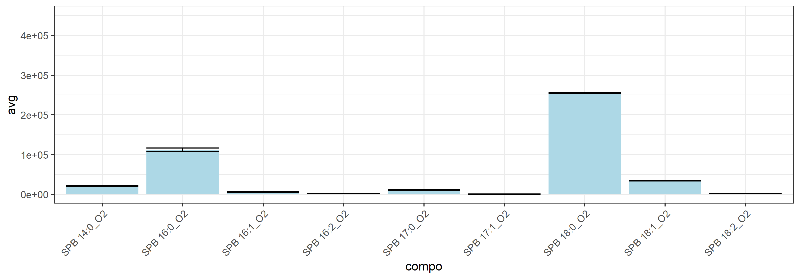
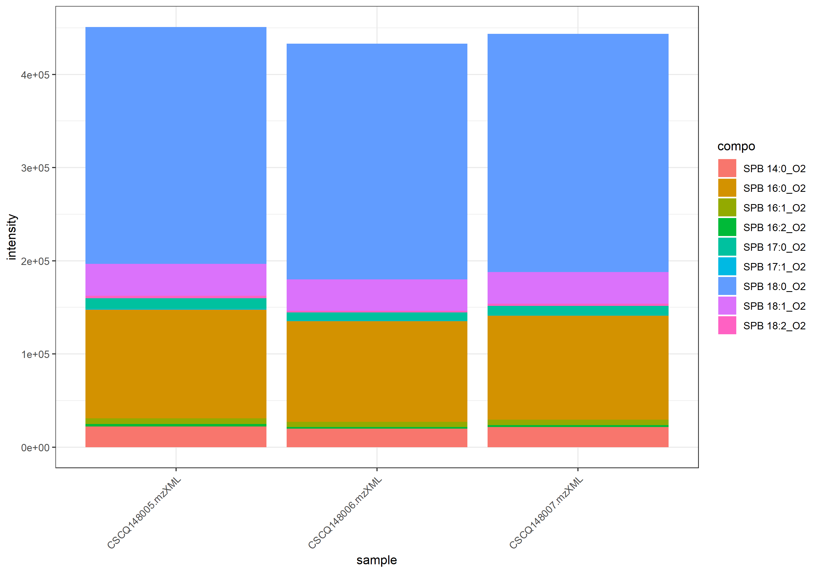
name | class | compo | mz | avg | nNA | sd | CV | std | CSCQ148005.mzXML | CSCQ148006.mzXML | CSCQ148007.mzXML
sum |  |  |  | 442473.73508 | 0 | 8898.142272 | 2.0109989738 |  | 450770.20088 | 433076.36632 | 443574.63806
C14H31NO2 | Sphingosine | SPB 14:0_O2 | 246.2427 | 21200.515024 | 0 | 1212.6262205 | 5.719796048 | no | 22243.337019 | 19869.873487 | 21488.334567
C16H31NO2 | Sphingosine | SPB 16:2_O2 | 270.2427 | 2079.3837841 | 0 | 385.14423951 | 18.522037272 | no | 2504.0656079 | 1752.7183488 | 1981.3673957
C16H33NO2 | Sphingosine | SPB 16:1_O2 | 272.2584 | 5860.8551012 | 0 | 349.40486818 | 5.9616704754 | no | 6218.5828678 | 5520.4149335 | 5843.5675024
C16H35NO2 | Sphingosine | SPB 16:0_O2 | 274.274 | 112154.58362 | 0 | 4264.6386299 | 3.802464859 | no | 116620.67887 | 108124.9733 | 111718.09869
C17H35NO2 | Sphingosine | SPB 17:1_O2 | 286.274 | 518.48319505 | 0 | 125.4641386 | 24.198303783 | no | 647.61972925 | 510.78378345 | 397.04607245
C17H37NO2 | Sphingosine | SPB 17:0_O2 | 288.2897 | 10120.545541 | 0 | 1375.6774967 | 13.592918397 | no | 11435.831864 | 8691.5367132 | 10234.268046
C18H35NO2 | Sphingosine | SPB 18:2_O2 | 298.274 | 2335.2371894 | 0 | 388.07953974 | 16.618420668 | no | 2732.3408928 | 1956.859823 | 2316.5108524
C18H37NO2 | Sphingosine | SPB 18:1_O2 | 300.2897 | 33855.46377 | 0 | 297.28032315 | 0.87808669577 | no | 34122.370082 | 33535.071169 | 33908.950058
C18H39NO2 | Sphingosine | SPB 18:0_O2 | 302.3053 | 254348.66786 | 0 | 1289.287155 | 0.50689754575 | no | 254245.37394 | 253114.13476 | 255686.49488

total
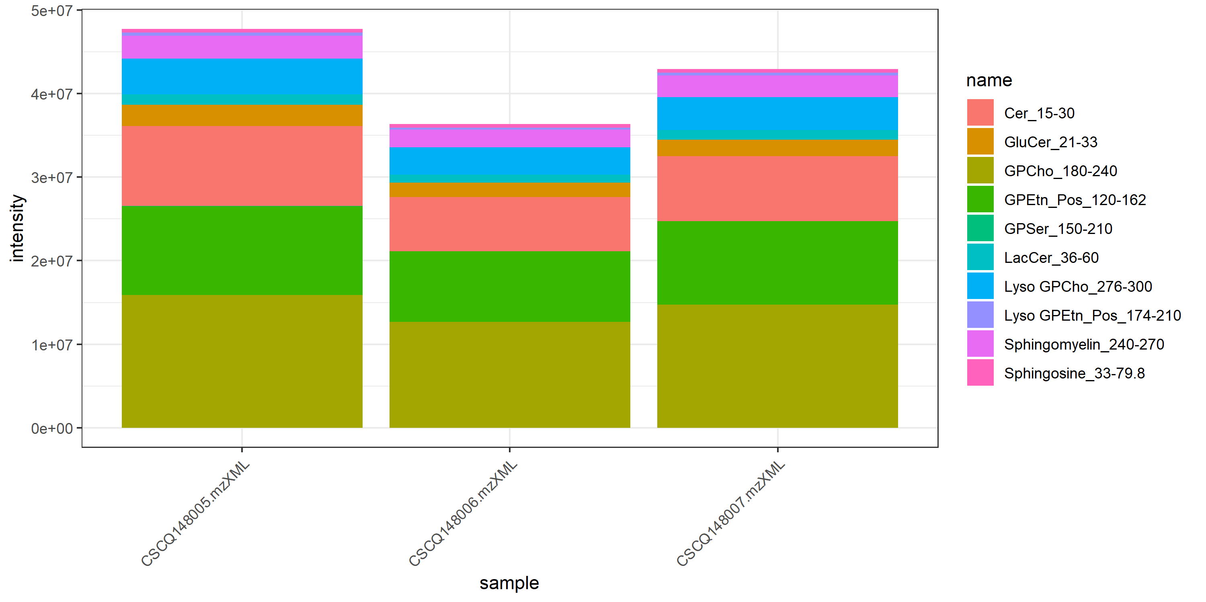
name | class | compo | mz | avg | nNA | sd | CV | std | CSCQ148005.mzXML | CSCQ148006.mzXML | CSCQ148007.mzXML
GPCho_180-240 |  |  |  | 14433802.12 | 0 | 1650380.8389 | 11.434137902 |  | 15912542.322 | 12653397.69 | 14735466.349
GPEtn_Pos_120-162 |  |  |  | 9686262.1904 | 0 | 1094033.554 | 11.294692757 |  | 10603426.011 | 8475339.0598 | 9980021.5001
GPSer_150-210 |  |  |  | 21742.234668 | 0 | 1938.7906624 | 8.9171637232 |  | 23948.92085 | 20312.071594 | 20965.711559
Cer_15-30 |  |  |  | 7945707.0727 | 0 | 1548458.5737 | 19.487989673 |  | 9565456.5148 | 6480063.5179 | 7791601.1855
GluCer_21-33 |  |  |  | 2076218.8388 | 0 | 446527.55879 | 21.506767517 |  | 2565496.5798 | 1690717.1631 | 1972442.7733
LacCer_36-60 |  |  |  | 1119363.5989 | 0 | 120532.85972 | 10.767981006 |  | 1220815.3842 | 986122.12157 | 1151153.291
Lyso GPCho_276-300 |  |  |  | 3813657.6614 | 0 | 526399.62883 | 13.80301211 |  | 4274063.1989 | 3239773.8996 | 3927135.8858
Sphingomyelin_240-270 |  |  |  | 2493307.2025 | 0 | 327038.01852 | 13.116635535 |  | 2765879.6697 | 2130675.9819 | 2583365.956
Lyso GPEtn_Pos_174-210 |  |  |  | 317548.22024 | 0 | 46608.057683 | 14.677474069 |  | 353246.2045 | 264820.13006 | 334578.32618
Sphingosine_33-79.8 |  |  |  | 442473.73508 | 0 | 8898.142272 | 2.0109989738 |  | 450770.20088 | 433076.36632 | 443574.63806

